ปกหน้า




แนวโน้ม 10 ปี
แนวโน้มกำลังคนภาครัฐ ระยะ 10 ปี*
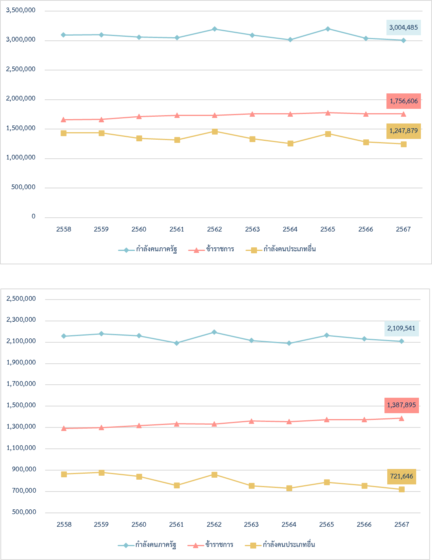
ลดลง 90,623 คน (-2.93% Avg. -0.27%)

เพิ่มขึ้น 95,802 คน (+5.77% Avg. +0.63%)

ลดลง 186,425 คน (-13.00% Avg. -1.24%)

แนวโน้มกำลังคนภาครัฐในฝ่ายพลเรือน ระยะ 10 ปี**
ลดลง 48,149 คน (-2.23% Avg. +0.12%)

เพิ่มขึ้น 94,682 คน (+7.32% Avg. +0.86%)

ลดลง 142,831 คน (-16.52% Avg. -0.95%)

หมายเหตุ : | *รวมกำลังคนในสังกัดกระทรวงกลาโหม และกำลังคนประเภทอื่น 4 ประเภท ได้แก่ พนักงานรัฐวิสาหกิจ พนักงานมหาวิทยาลัย
 | พนักงานกระทรวงสาธารณสุข และพนักงานองค์การมหาชน
 | **ไม่รวมกำลังคนในสังกัดกระทรวงกลาโหม และไม่รวมกำลังคนประเภทอื่น 4 ประเภท ได้แก่ พนักงานรัฐวิสาหกิจ
 | พนักงานมหาวิทยาลัย พนักงานกระทรวงสาธารณสุข และพนักงานองค์การมหาชน

11
ภาพรวมกำลังคนภาครัฐ ปีงบประมาณ พ.ศ. 2567
ข้าราชการ 1,756,606
กำลังคนประเภทอื่น1,247,879

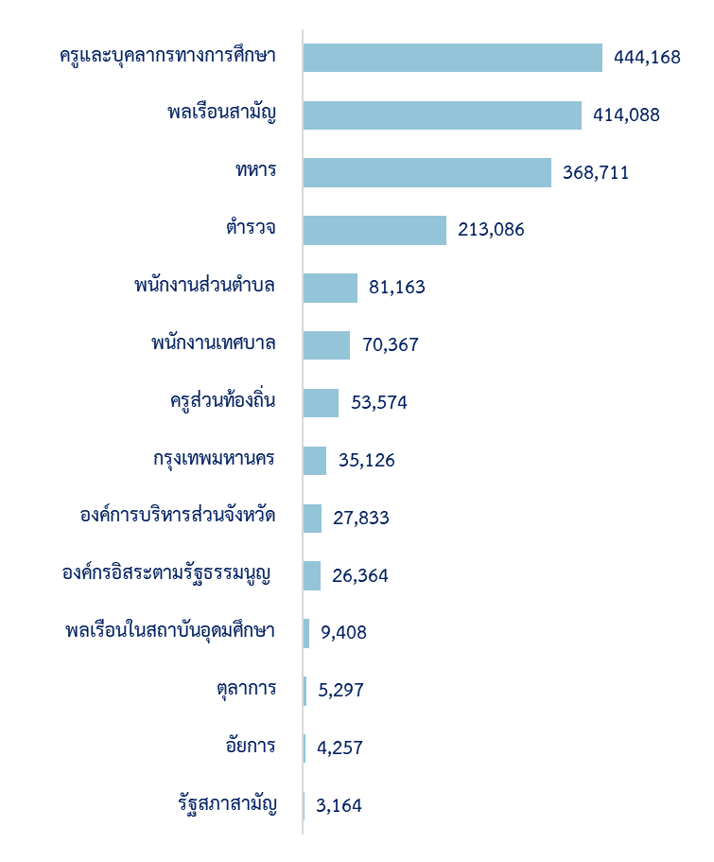

 | 1,247,879
 | 1,756,606
กำลังคนภาครัฐ
3,004,485 คน
กำลังคน
ประเภทอื่น
1,247,879 คน
ข้าราชการ
1,756,606 คน

คน

หมายเหตุ : ทหาร ประกอบด้วย ข้าราชการทหารและทหารกองประจำการ

12
ภาพรวมกำลังคนภาครัฐ ปีงบประมาณ พ.ศ. 2567

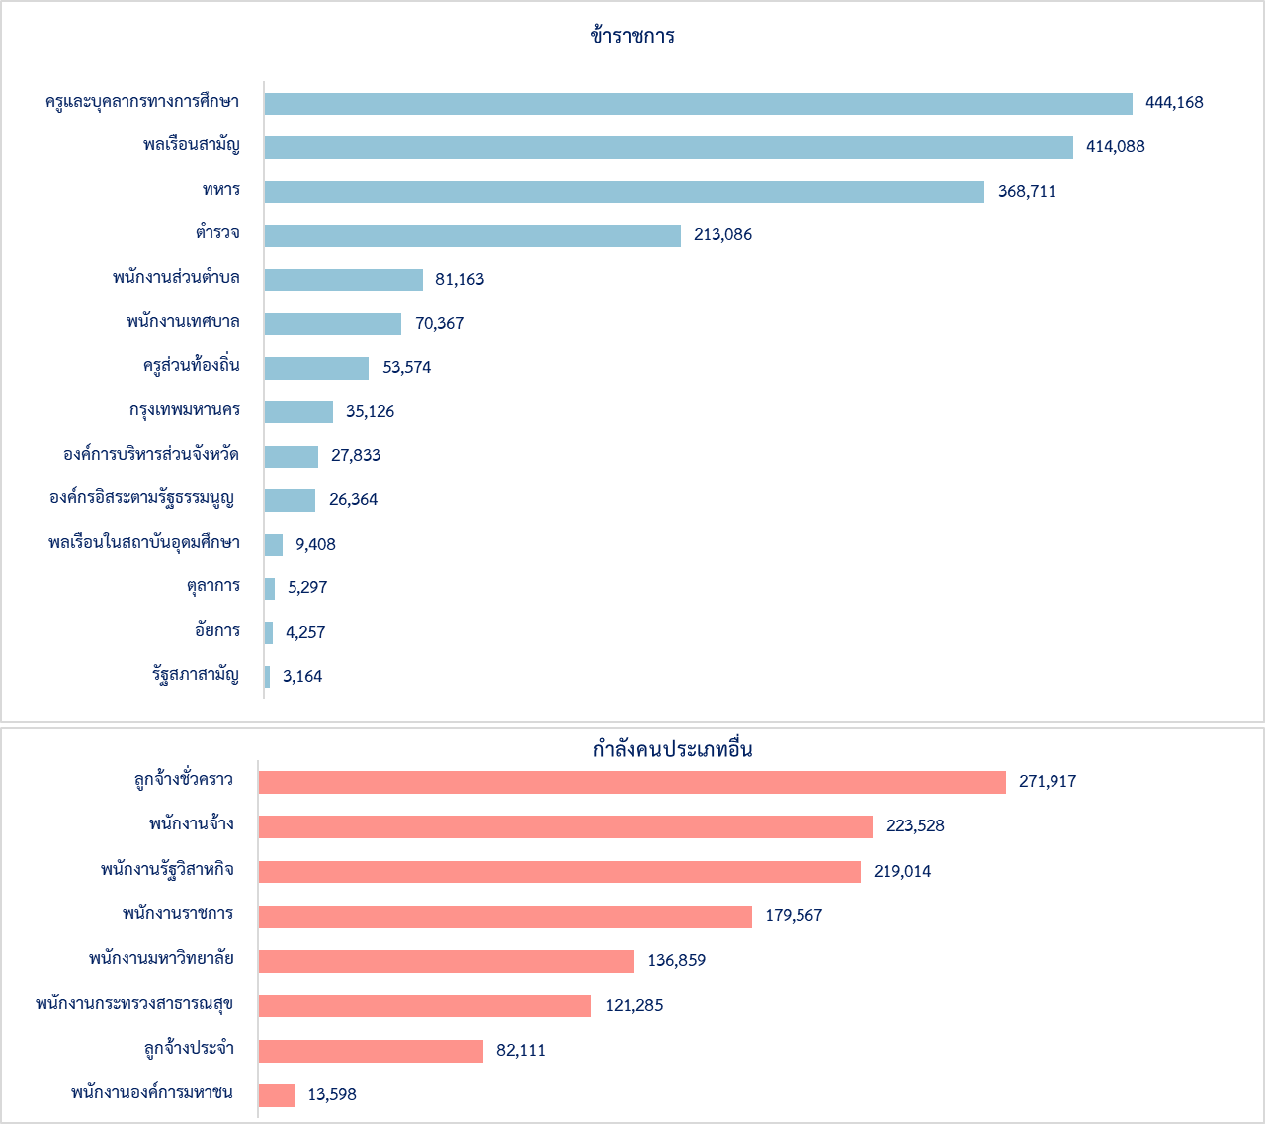
กำลังคนภาครัฐ | จำนวน (คน) | ร้อยละ
รวมทั้งหมด | 3,004,485 | 100.00
ข้าราชการ | 1,756,606 | 58.47
ครูและบุคลากรทางการศึกษา | 444,168 | 14.78
พลเรือนสามัญ | 414,088 | 13.78
ทหาร | 368,711 | 12.27
ตำรวจ | 213,086 | 7.09
พนักงานส่วนตำบล | 81,163 | 2.70
พนักงานเทศบาล | 70,367 | 2.34
ครูส่วนท้องถิ่น | 53,574 | 1.78
กรุงเทพมหานคร | 35,126 | 1.17
องค์การบริหารส่วนจังหวัด | 27,833 | 0.93
องค์กรอิสระตามรัฐธรรมนูญ | 26,364 | 0.88
พลเรือนในสถาบันอุดมศึกษา | 9,408 | 0.31
ตุลาการ | 5,297 | 0.18
อัยการ | 4,257 | 0.14
รัฐสภาสามัญ | 3,164 | 0.11
กำลังคนประเภทอื่น | 1,247,879 | 41.53
ลูกจ้างชั่วคราว | 271,917 | 9.05
พนักงานจ้าง | 223,528 | 7.44
พนักงานรัฐวิสาหกิจ | 219,014 | 7.29
พนักงานราชการ | 179,567 | 5.98
พนักงานมหาวิทยาลัย | 136,859 | 4.56
พนักงานกระทรวงสาธารณสุข | 121,285 | 4.04
ลูกจ้างประจำ | 82,111 | 2.73
พนักงานองค์การมหาชน | 13,598 | 0.45
หมายเหตุ : ทหาร ประกอบด้วย ข้าราชการทหารและทหารกองประจำการ

13
ประชากร กำลังแรงงาน และกำลังคนภาครัฐ
ปีงบประมาณ พ.ศ. 2567
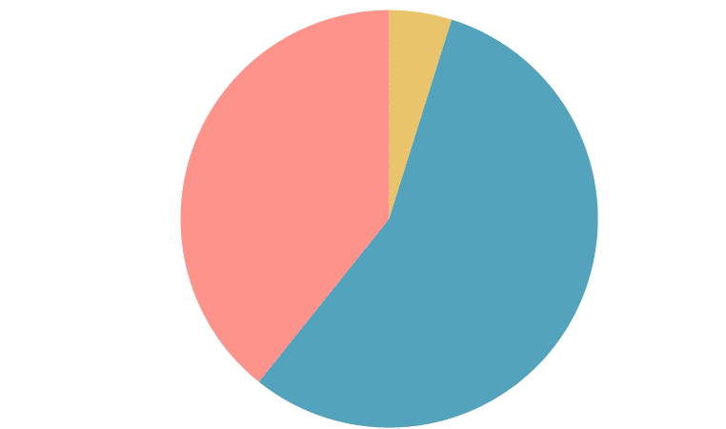
กำลังคนภาครัฐ3 ล้านคน
(4.56%)

ผู้ไม่อยู่ในกำลังแรงงานและผู้มีอายุต่ำกว่า 15 ปี
25.41 ล้านคน
(38.53%)
กำลังแรงงานที่ไม่ใช่กำลังคนภาครัฐ
37.54 ล้านคน
(56.92%)

ประชากร |  |  | 65.95 ล้านคน

กำลังแรงงาน |  |  | 40.54 ล้านคน
 |  |  | (61.47% ของประชากร)
 | - กำลังแรงงานที่ไม่ใช่กำลังคนภาครัฐ |  | 37.54 ล้านคน
 |  |  | ( 56.92% ของประชากร)
 | - กำลังคนภาครัฐ |  | 3.00 ล้านคน
 |  |  | (4.56% ของประชากร)

กำลังคนภาครัฐ |  |  | 3,004,485 คน
 |  |  | (7.41% ของกำลังแรงงาน)
 |  | - ข้าราชการ | 1,756,606 คน
 |  | - ลูกจ้างประจำ | 82,111 คน
 |  | - ลูกจ้างชั่วคราว | 271,917 คน
 |  | - พนักงานราชการ | 179,567 คน
 |  | - พนักงานจ้าง | 223,528 คน
 |  | - พนักงานองค์การมหาชน | 13,598 คน
 |  | - พนักงานกระทรวงสาธารณสุข | 121,285 คน
 |  | - พนักงานมหาวิทยาลัย | 136,859 คน
 |  | - พนักงานรัฐวิสาหกิจ | 219,014 คน

14
กำลังคนภาครัฐในฝ่ายพลเรือน ปีงบประมาณ พ.ศ. 2567 ในภาพรวม

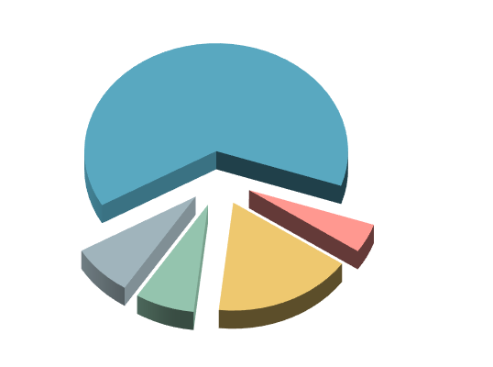
ส่วนกลางและส่วนภูมิภาค | 1,564,683
ส่วนท้องถิ่น | 544,858
ข้าราชการ
1,387,895 คน
(65.79%)
ลูกจ้างประจำ
75,890 คน
(3.60%)
ลูกจ้างชั่วคราว
262,791 คน
(12.46%)
พนักงานราชการ
159,437 คน
(7.56%)
พนักงานจ้าง
223,528 คน
(10.60%)

คน

คน

ประเภทกำลังคน | จำนวน | %
รวมทั้งหมด | 2,109,541 | 100.00
๏ ข้าราชการ | 1,387,895 | 65.79
๏ ลูกจ้างประจำ | 75,890 | 3.60
๏ ลูกจ้างชั่วคราว | 262,791 | 12.46
๏ พนักงานราชการ | 159,437 | 7.56
๏ พนักงานจ้าง | 223,528 | 10.60
ส่วนกลางและส่วนภูมิภาค | 1,564,683 | 74.17
๏ ข้าราชการ | 1,119,832 | 71.57
๏ ลูกจ้างประจำ | 39,980 | 2.56
๏ ลูกจ้างชั่วคราว | 245,434 | 15.69
๏ พนักงานราชการ | 159,437 | 10.19
ส่วนท้องถิ่น | 544,858 | 25.83
๏ ข้าราชการ | 268,063 | 49.20
๏ ลูกจ้างประจำ | 35,910 | 6.59
๏ ลูกจ้างชั่วคราว | 17,357 | 3.19
๏ พนักงานจ้าง | 223,528 | 41.03
 |  | (หน่วย : คน)
หมายเหตุ : กำลังคนภาครัฐในฝ่ายพลเรือน ไม่รวมกำลังคนในสังกัดกระทรวงกลาโหม (ข้าราชการทหาร พนักงานราชการ ลูกจ้างประจำ และลูกจ้างชั่วคราว) และกำลังคนประเภทอื่น 4 ประเภท ได้แก่ พนักงานรัฐวิสาหกิจ พนักงานมหาวิทยาลัย พนักงานกระทรวงสาธารณสุข และพนักงานองค์การมหาชน

16
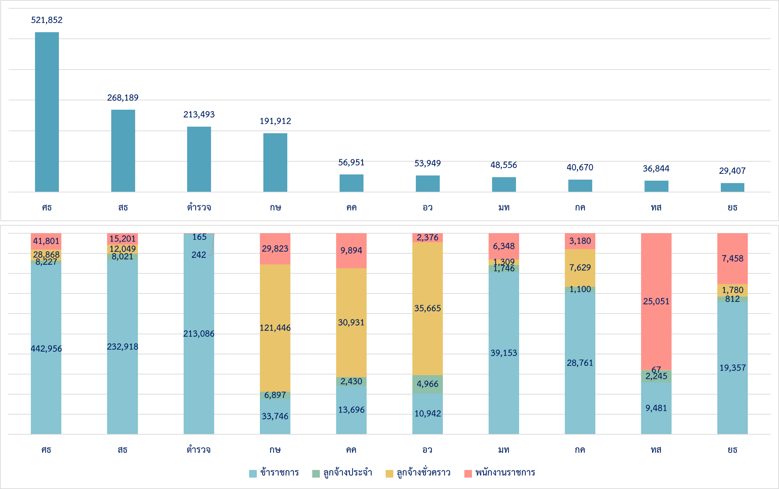
ส่วนราชการระดับกระทรวงและหน่วยงานที่มีกำลังคนมากที่สุด 10 อันดับ

30
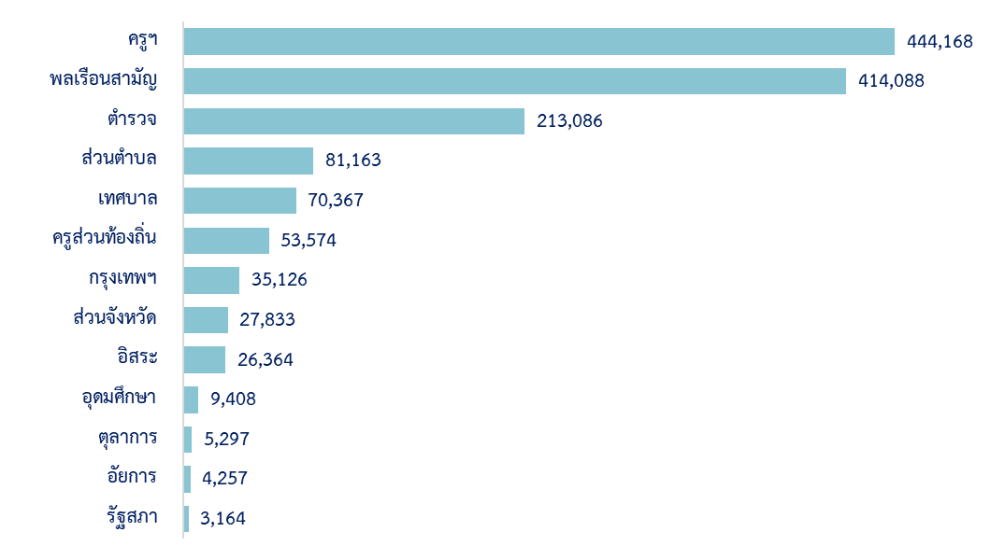
ข้าราชการในฝ่ายพลเรือน ปีงบประมาณ พ.ศ. 2567
จำแนกตามประเภทข้าราชการ

ประเภทข้าราชการ | ตำแหน่ง |  | คน
 | จำนวน | % | จำนวน | %
ส่วนกลางและส่วนภูมิภาค | 1,208,193 | 78.86 | 1,119,832 | 80.69
๏ ข้าราชการพลเรือนสามัญ | 449,010 | 27.78 | 414,088 | 29.84
๏ ข้าราชการครูและบุคลากรทางการศึกษา | 470,008 | 29.08 | 444,168 | 32.00
๏ ข้าราชการพลเรือนในสถาบันอุดมศึกษา | 9,550 | 0.59 | 9,408 | 0.68
๏ ข้าราชการรัฐสภาสามัญ | 3,451 | 0.21 | 3,164 | 0.23
๏ ข้าราชการตำรวจ | 234,709 | 14.52 | 213,086 | 15.35
๏ ข้าราชการอัยการ | 4,687 | 0.29 | 4,257 | 0.31
๏ ข้าราชการตุลาการ | 5,297 | 0.33 | 5,297 | 0.38
๏ ข้าราชการองค์กรอิสระตามรัฐธรรมนูญ | 31,481 | 1.95 | 26,364 | 1.90
ส่วนท้องถิ่น | 407,989 | 25.24 | 268,063 | 19.31
๏ ข้าราชการกรุงเทพมหานคร* | 38,975 | 2.41 | 35,126 | 2.53
๏ ข้าราชการองค์การบริหารส่วนจังหวัด | 58,045 | 3.59 | 27,833 | 2.01
๏ พนักงานส่วนตำบล | 127,343 | 7.88 | 81,163 | 5.85
๏ พนักงานเทศบาล | 104,630 | 6.47 | 70,367 | 5.07
๏ ครูส่วนท้องถิ่น | 78,996 | 4.89 | 53,574 | 3.86
รวม | 1,616,182 | 100.00 | 1,387,895 | 100.00
หมายเหตุ : ข้าราชการกรุงเทพมหานครสามัญ จำนวน 22,999 อัตรา และมีผู้ครองตำแหน่ง จำนวน 20,925 คน
ข้าราชการครูกรุงเทพมหานคร จำนวน 15,976 อัตรา และมีผู้ครองตำแหน่ง จำนวน 14,201 คน

31-32
ข้าราชการในฝ่ายพลเรือน ปีงบประมาณ พ.ศ. 2567
จำแนกตามส่วนราชการ

แผนภาพแสดงส่วนราชการที่มีจำนวนข้าราชการในฝ่ายพลเรือนมากที่สุด 10 ลำดับแรก
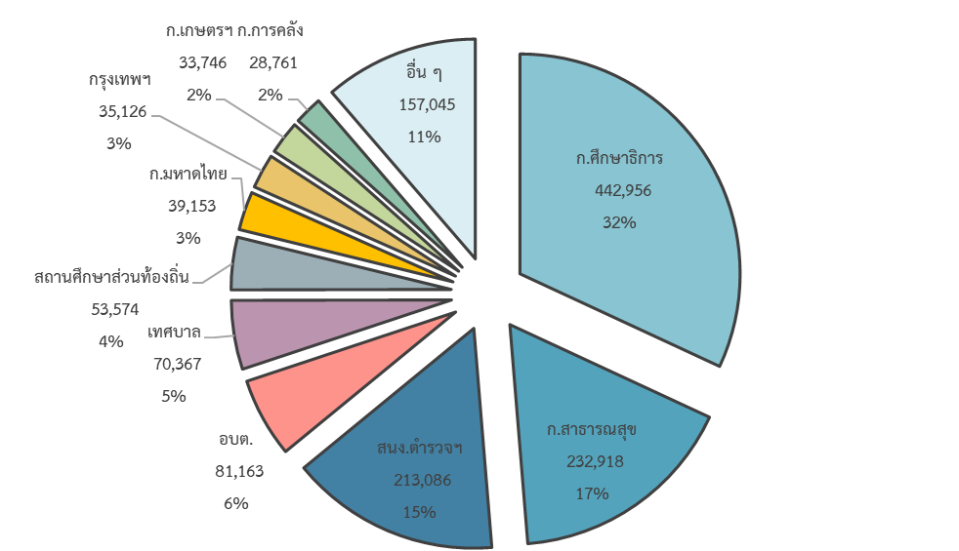

ส่วนราชการ |  |  | ตำแหน่ง |  | คน
 |  |  | จำนวน | % | จำนวน | %
ส่วนกลางและส่วนภูมิภาค |  |  | 1,208,193 | 74.76 | 1,119,832 | 80.69
 | สำนักนายกรัฐมนตรี |  | 8,295 | 0.51 | 7,025 | 0.51
 | กระทรวงการคลัง |  | 32,008 | 1.98 | 28,761 | 2.07
 | กระทรวงการต่างประเทศ |  | 1,996 | 0.12 | 1,568 | 0.11
 | กระทรวงการท่องเที่ยวและกีฬา(1) |  | 1,929 | 0.12 | 1,590 | 0.11
 | กระทรวงการพัฒนาสังคมและความมั่นคงของมนุษย์ |  | 3,642 | 0.23 | 3,099 | 0.22
 | กระทรวงการอุดมศึกษา วิทยาศาสตร์ วิจัยและนวัตกรรม(2) |  | 11,321 | 0.70 | 10,942 | 0.79
 | กระทรวงเกษตรและสหกรณ์ |  | 36,277 | 2.24 | 33,746 | 2.43
 | กระทรวงคมนาคม |  | 14,823 | 0.92 | 13,696 | 0.99
 | กระทรวงดิจิทัลเพื่อเศรษฐกิจและสังคม |  | 2,295 | 0.14 | 2,133 | 0.15
 | กระทรวงทรัพยากรธรรมชาติและสิ่งแวดล้อม |  | 11,040 | 0.68 | 9,481 | 0.68
 | กระทรวงพลังงาน |  | 1,611 | 0.10 | 1,462 | 0.11
 | กระทรวงพาณิชย์ |  | 3,922 | 0.24 | 3,616 | 0.26
 | กระทรวงมหาดไทย |  | 43,475 | 2.69 | 39,153 | 2.82
 | กระทรวงยุติธรรม |  | 20,887 | 1.29 | 19,357 | 1.39
 | กระทรวงแรงงาน |  | 6,635 | 0.41 | 6,130 | 0.44
 | กระทรวงวัฒนธรรม(3) |  | 5,118 | 0.32 | 4,782 | 0.34
 | กระทรวงศึกษาธิการ(4) |  | 468,559 | 28.99 | 442,956 | 31.92
 | กระทรวงสาธารณสุข(5) |  | 248,906 | 15.40 | 232,918 | 16.78
 | กระทรวงอุตสาหกรรม |  | 3,288 | 0.20 | 2,958 | 0.21
 | ส่วนราชการไม่สังกัดสำนักนายกรัฐมนตรี กระทรวง หรือทบวง |  | 237,250 | 14.68 | 215,377 | 15.52
 |  | สำนักงานพระพุทธศาสนาแห่งชาติ | 973 | 0.06 | 923 | 0.07
 |  | สำนักงานคณะกรรมการพิเศษเพื่อประสานงานโครงการ อันเนื่องมาจากพระราชดำริ | 132 | 0.01 | 121 | 0.01
 |  | สำนักงานราชบัณฑิตยสภา | 74 | 0.00 | 57 | 0.00
 |  | สำนักงานป้องกันและปราบปรามการฟอกเงิน | 552 | 0.03 | 500 | 0.04
 |  | สำนักงานคณะกรรมการป้องกันและปราบปรามการทุจริตในภาครัฐ | 579 | 0.04 | 527 | 0.04
 |  | ศูนย์อำนวยการบริหารจังหวัดชายแดนภาคใต้ | 231 | 0.01 | 163 | 0.01
 |  | สำนักงานตำรวจแห่งชาติ | 234,709 | 14.52 | 213,086 | 15.35
 | องค์กรอิสระตามรัฐธรรมนูญ |  | 41,465 | 2.57 | 35,918 | 2.59
 |  | สำนักงานการตรวจเงินแผ่นดิน | 3,328 | 0.21 | 3,165 | 0.23
 |  | สำนักงานศาลรัฐธรรมนูญ(6) | 218 | 0.01 | 199 | 0.01
 |  | สำนักงานศาลยุติธรรม(7) | 15,874 | 0.98 | 15,874 | 1.14
 |  | สำนักงานศาลปกครอง(8) | 3,865 | 0.24 | 2,827 | 0.20
 |  | สำนักงานคณะกรรมการป้องกันและปราบปรามการทุจริตแห่งชาติ | 3,835 | 0.24 | 3,025 | 0.22
 |  | สำนักงานคณะกรรมการสิทธิมนุษยชนแห่งชาติ | 209 | 0.01 | 195 | 0.01
 |  | สำนักงานอัยการสูงสุด(9) | 14,136 | 0.87 | 10,633 | 0.77
 | ส่วนราชการสังกัดรัฐสภา |  | 3,451 | 0.21 | 3,164 | 0.23
 |  | สำนักงานเลขาธิการสภาผู้แทนราษฎร | 2,279 | 0.14 | 2,066 | 0.15
 |  | สำนักงานเลขาธิการวุฒิสภา | 1,172 | 0.07 | 1,098 | 0.08
ส่วนท้องถิ่น |  |  | 407,989 | 25.24 | 268,063 | 19.31
 | กรุงเทพมหานคร(10) |  | 38,975 | 2.43 | 35,126 | 2.53
 | องค์การบริหารส่วนจังหวัด |  | 58,045 | 1.03 | 27,833 | 2.01
 | องค์การบริหารส่วนตำบล |  | 127,343 | 7.18 | 81,163 | 5.85
 | เทศบาล |  | 104,630 | 6.17 | 70,367 | 5.07
 | สถานศึกษาส่วนท้องถิ่น |  | 78,996 | 4.33 | 53,574 | 3.86
รวม |  |  | 1,616,182 | 100.00 | 1,387,895 | 100.00
หมายเหตุ: |  | (1) รวมตำแหน่งข้าราชการครูและบุคลากรทางการศึกษา จำนวน 1,133 อัตรา และมีผู้ครองตำแหน่ง จำนวน 855 คน
 |  | (2) รวมตำแหน่งข้าราชการครูและบุคลากรทางการศึกษา จำนวน 358 อัตรา และมีผู้ครองตำแหน่ง จำนวน 304 คน และ
 |  | ตำแหน่งข้าราชการพลเรือนในสถาบันอุดมศึกษา จำนวน 9,550 อัตรา และมีผู้ครองตำแหน่ง จำนวน 9,408 คน
 |  | (3) รวมตำแหน่งข้าราชการครูและบุคลากรทางการศึกษา จำนวน 1,111 อัตรา และมีผู้ครองตำแหน่ง จำนวน 1,045 คน
 |  | (4) รวมตำแหน่งข้าราชการครูและบุคลากรทางการศึกษา จำนวน 464,839 อัตรา และมีผู้ครองตำแหน่ง จำนวน 440,020 คน
 |  | (5) รวมตำแหน่งข้าราชการครูและบุคลากรทางการศึกษา จำนวน 2,567 อัตรา และมีผู้ครองตำแหน่ง จำนวน 1,910 คน
 |  | (6) รวมตำแหน่งตุลาการศาลรัฐธรรมนูญ จำนวน 9 อัตรา และมีผู้ครองตำแหน่ง จำนวน 9 คน
 |  | (7) รวมตำแหน่งข้าราชการตุลาการ จำนวน 5,297 อัตรา และมีผู้ครองตำแหน่ง จำนวน 5,297 คน
 |  | (8) รวมตำแหน่งตุลาการศาลปกครอง จำนวน 472 อัตรา และมีผู้ครองตำแหน่ง จำนวน 333 คน
 |  | (9) รวมตำแหน่งข้าราชการอัยการ จำนวน 4,687 อัตรา และมีผู้ครองตำแหน่ง จำนวน 4,257 คน
 |  | (10) รวมตำแหน่งข้าราชการครูกรุงเทพมหานคร จำนวน 15,976 อัตรา และมีผู้ครองตำแหน่ง จำนวน 14,201 คน

33
ชายหญิงในราชการฝ่ายพลเรือน ปีงบประมาณ พ.ศ. 2567
จำแนกตามประเภทข้าราชการ
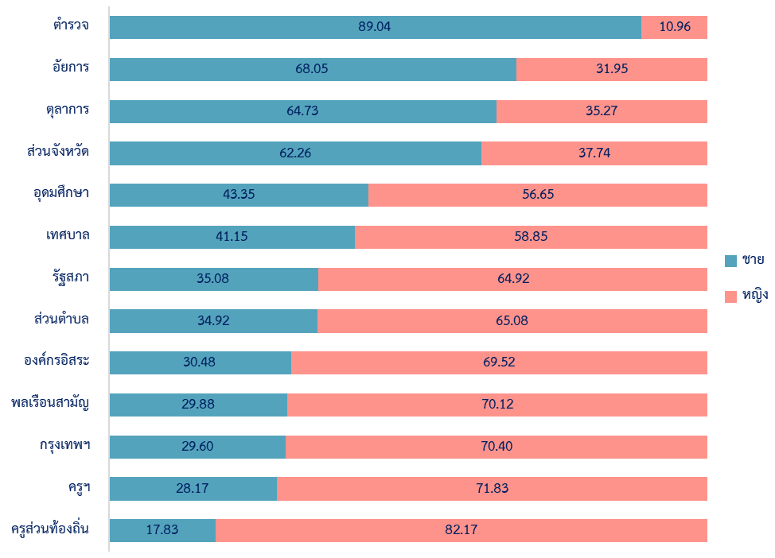
%

ประเภทข้าราชการ |  | รวม | ชาย | หญิง | % หญิง
ส่วนกลางและส่วนภูมิภาค |  | 1,119,832 | 458,145 | 661,687 | 59.09
 | ๏ ข้าราชการพลเรือนสามัญ | 414,088 | 123,731 | 290,357 | 70.12
 | ๏ ข้าราชการครูและบุคลากรทางการศึกษา | 444,168 | 125,134 | 319,034 | 71.83
 | ๏ ข้าราชการพลเรือนในสถาบันอุดมศึกษา | 9,408 | 4,078 | 5,330 | 56.65
 | ๏ ข้าราชการรัฐสภาสามัญ | 3,164 | 1,110 | 2,054 | 64.92
 | ๏ ข้าราชการตำรวจ | 213,086 | 189,729 | 23,357 | 10.96
 | ๏ ข้าราชการอัยการ | 4,257 | 2,897 | 1,360 | 31.95
 | ๏ ข้าราชการตุลาการ | 5,297 | 3,429 | 1,868 | 35.27
 | ๏ ข้าราชการองค์กรอิสระตามรัฐธรรมนูญ | 26,364 | 8,037 | 18,327 | 69.52
ส่วนท้องถิ่น |  | 268,063 | 94,572 | 173,491 | 64.72
 | ๏ ข้าราชการกรุงเทพมหานคร | 35,126 | 10,396 | 24,730 | 70.40
 | ๏ ข้าราชการองค์การบริหารส่วนจังหวัด | 27,833 | 17,330 | 10,503 | 37.74
 | ๏ พนักงานส่วนตำบล | 81,163 | 28,340 | 52,823 | 65.08
 | ๏ พนักงานเทศบาล | 70,367 | 28,953 | 41,414 | 58.85
 | ๏ ครูส่วนท้องถิ่น | 53,574 | 9,553 | 44,021 | 82.17
รวม |  | 1,387,895 | 552,717 | 835,178 | 60.18
 |  |  |  |  | (หน่วย : คน)

34-35
ชายหญิงในราชการฝ่ายพลเรือน ปีงบประมาณ พ.ศ. 2567
จำแนกตามส่วนราชการ
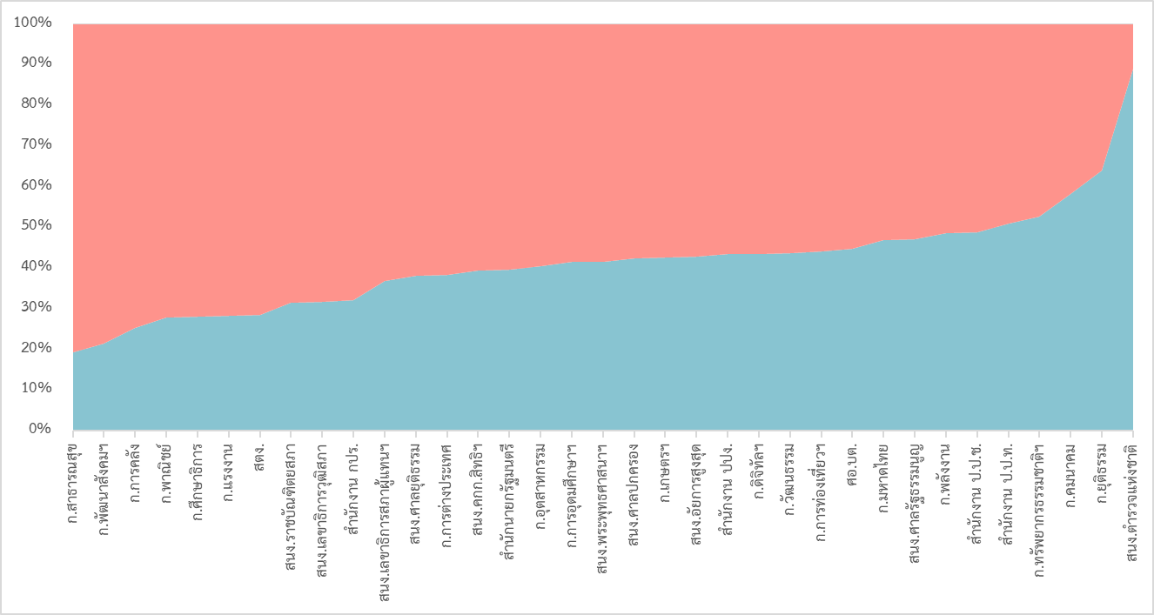
%

หญิง

ชาย

ส่วนราชการ |  |  | รวม | ชาย | หญิง | % หญิง
ส่วนกลางและส่วนภูมิภาค |  |  | 1,119,832 | 458,145 | 661,687 | 59.09
 | สำนักนายกรัฐมนตรี |  | 7,025 | 2,782 | 4,243 | 60.40
 | กระทรวงการคลัง |  | 28,761 | 7,287 | 21,474 | 74.66
 | กระทรวงการต่างประเทศ |  | 1,568 | 602 | 966 | 61.61
 | กระทรวงการท่องเที่ยวและกีฬา(1) |  | 1,590 | 702 | 888 | 55.85
 | กระทรวงการพัฒนาสังคมและความมั่นคงของมนุษย์ |  | 3,099 | 666 | 2,433 | 78.51
 | กระทรวงการอุดมศึกษา วิทยาศาสตร์ วิจัยและนวัตกรรม(2) |  | 10,942 | 4,547 | 6,395 | 58.44
 | กระทรวงเกษตรและสหกรณ์ |  | 33,746 | 14,382 | 19,364 | 57.38
 | กระทรวงคมนาคม |  | 13,696 | 7,990 | 5,706 | 41.66
 | กระทรวงดิจิทัลเพื่อเศรษฐกิจและสังคม |  | 2,133 | 928 | 1,205 | 56.49
 | กระทรวงทรัพยากรธรรมชาติและสิ่งแวดล้อม |  | 9,481 | 4,996 | 4,485 | 47.31
 | กระทรวงพลังงาน |  | 1,462 | 712 | 750 | 51.30
 | กระทรวงพาณิชย์ |  | 3,616 | 1,006 | 2,610 | 72.18
 | กระทรวงมหาดไทย |  | 39,153 | 18,338 | 20,815 | 53.16
 | กระทรวงยุติธรรม |  | 19,357 | 12,406 | 6,951 | 35.91
 | กระทรวงแรงงาน |  | 6,130 | 1,739 | 4,391 | 71.63
 | กระทรวงวัฒนธรรม(3) |  | 4,782 | 2,094 | 2,688 | 56.21
 | กระทรวงศึกษาธิการ(4) |  | 442,956 | 124,626 | 318,330 | 71.86
 | กระทรวงสาธารณสุข(5) |  | 232,918 | 44,944 | 187,974 | 80.70
 | กระทรวงอุตสาหกรรม |  | 2,958 | 1,196 | 1,762 | 59.57
 | ส่วนราชการไม่สังกัดสำนักนายกรัฐมนตรี กระทรวง หรือทบวง |  | 215,377 | 190,729 | 24,648 | 11.44
 |  | สำนักงานพระพุทธศาสนาแห่งชาติ | 923 | 384 | 539 | 58.40
 |  | สำนักงานคณะกรรมการพิเศษเพื่อประสานงานโครงการ อันเนื่องมาจากพระราชดำริ | 121 | 39 | 82 | 67.77
 |  | สำนักงานราชบัณฑิตยสภา | 57 | 18 | 39 | 68.42
 |  | สำนักงานป้องกันและปราบปรามการฟอกเงิน | 500 | 217 | 283 | 56.60
 |  | สำนักงานคณะกรรมการป้องกันและปราบปรามการทุจริตในภาครัฐ | 527 | 269 | 258 | 48.96
 |  | ศูนย์อำนวยการบริหารจังหวัดชายแดนภาคใต้ | 163 | 73 | 90 | 55.21
 |  | สำนักงานตำรวจแห่งชาติ | 213,086 | 189,729 | 23,357 | 10.96
 | องค์กรอิสระตามรัฐธรรมนูญ |  | 35,918 | 14,363 | 21,555 | 60.01
 |  | สำนักงานการตรวจเงินแผ่นดิน | 3,165 | 902 | 2,263 | 71.50
 |  | สำนักงานศาลรัฐธรรมนูญ(6) | 199 | 94 | 105 | 52.76
 |  | สำนักงานศาลยุติธรรม(7) | 15,874 | 6,060 | 9,814 | 61.82
 |  | สำนักงานศาลปกครอง(8) | 2,827 | 1,201 | 1,626 | 57.52
 |  | สำนักงานคณะกรรมการป้องกันและปราบปรามการทุจริตแห่งชาติ | 3,025 | 1,480 | 1,545 | 51.07
 |  | สำนักงานคณะกรรมการสิทธิมนุษยชนแห่งชาติ | 195 | 77 | 118 | 60.51
 |  | สำนักงานอัยการสูงสุด(9) | 10,633 | 4,549 | 6,084 | 57.22
 | ส่วนราชการสังกัดรัฐสภา |  | 3,164 | 1,110 | 2,054 | 64.92
 |  | สำนักงานเลขาธิการสภาผู้แทนราษฎร | 2,066 | 761 | 1,305 | 63.17
 |  | สำนักงานเลขาธิการวุฒิสภา | 1,098 | 349 | 749 | 68.21
ส่วนท้องถิ่น |  |  | 268,063 | 94,572 | 173,491 | 64.72
 | กรุงเทพมหานคร(10) |  | 35,126 | 10,396 | 24,730 | 70.40
 | องค์การบริหารส่วนจังหวัด |  | 27,833 | 17,330 | 10,503 | 37.74
 | องค์การบริหารส่วนตำบล |  | 81,163 | 28,340 | 52,823 | 65.08
 | เทศบาล |  | 70,367 | 28,953 | 41,414 | 58.85
 | สถานศึกษาส่วนท้องถิ่น |  | 53,574 | 9,553 | 44,021 | 82.17
รวม |  |  | 1,387,895 | 552,717 | 835,178 | 60.18
 |  |  |  |  |  | (หน่วย : คน)
หมายเหตุ : |  | (1) รวมข้าราชการครูและบุคลากรทางการศึกษา จำนวน 855 คน
 |  | (2) รวมข้าราชการครูและบุคลากรทางการศึกษา จำนวน 338 คน และข้าราชการพลเรือนในสถาบันอุดมศึกษา จำนวน 9,408 คน
 |  | (3) รวมข้าราชการครูและบุคลากรทางการศึกษา จำนวน 1,045 คน
 |  | (4) รวมข้าราชการครูและบุคลากรทางการศึกษา จำนวน 440,020 คน
 |  | (5) รวมข้าราชการครูและบุคลากรทางการศึกษา จำนวน 1,910 คน
 |  | (6) รวมตุลาการศาลรัฐธรรมนูญ จำนวน 9 คน
 |  | (7) รวมข้าราชการตุลาการ จำนวน 5,297 คน
 |  | (8) รวมตุลาการศาลปกครอง จำนวน 333 คน
 |  | (9) รวมข้าราชการอัยการ จำนวน 4,257 คน
(9) รวมข้าราชการอัยการ จำนวน 4,236 คน |  | (10) รวมข้าราชการครูกรุงเทพมหานคร จำนวน 14,201 คน

36
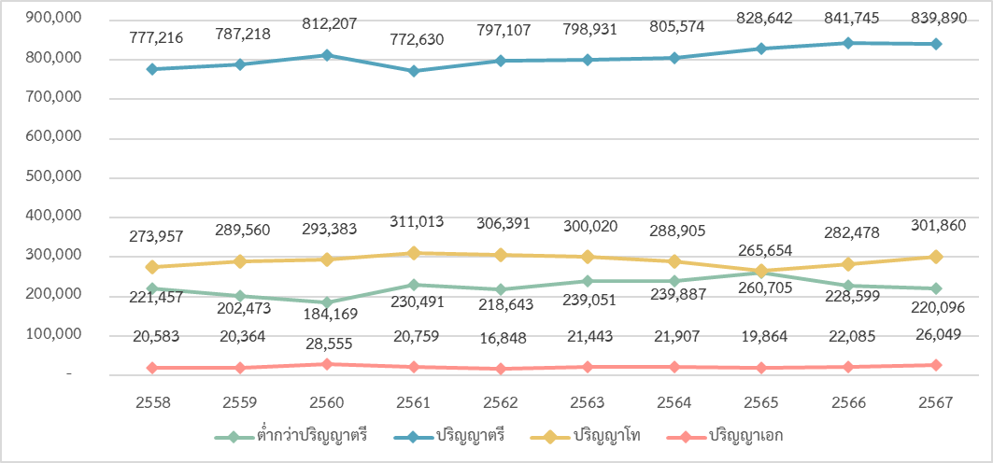

60.52%
ปริญญาตรี
1.88%
ปริญญาเอก
21.75%
ปริญญาโท
15.86%
ต่ำกว่าปริญญาตรี
การศึกษาของข้าราชการในฝ่ายพลเรือน
ปีงบประมาณ พ.ศ. 2567

 | #REF!
#REF!
#REF!
#REF!
#REF!
 | #REF!
#REF!
#REF!
#REF!
#REF!

การศึกษา |  | จำนวน | ร้อยละ
ปริญญาตรีขึ้นไป |  | 1,167,799 | 84.14
 | ๏ ปริญญาเอก | 26,049 | 1.88
 | ๏ ปริญญาโท | 301,860 | 21.75
 | ๏ ปริญญาตรี | 839,890 | 60.52
ต่ำกว่าปริญญาตรี |  | 220,096 | 15.86
รวม |  | 1,387,895 | 100.00
 |  | (หน่วย : คน)
แนวโน้มการศึกษาของข้าราชการในฝ่ายพลเรือนในระยะ 10 ปี

37
การศึกษาของข้าราชการในฝ่ายพลเรือน ปีงบประมาณ พ.ศ. 2567
จำแนกตามประเภทข้าราชการ
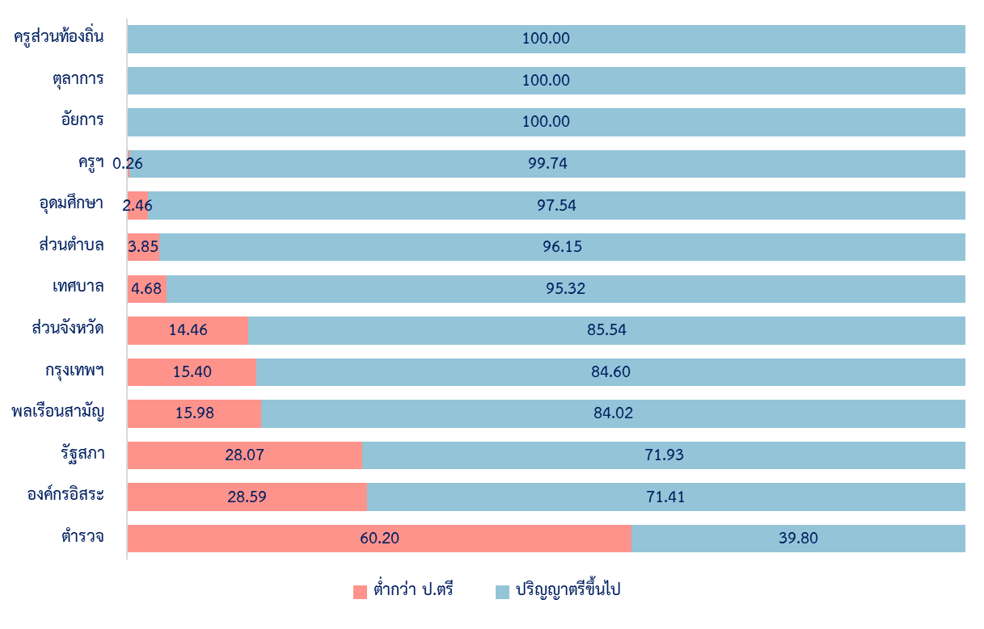
%

ประเภทข้าราชการ |  | รวม ทั้งหมด | ต่ำกว่า ป.ตรี | ปริญญาตรีขึ้นไป |  |  |  | %ป.ตรี ขึ้นไป
 |  |  |  | รวม | ป.ตรี | ป.โท | ป.เอก
ส่วนกลางและส่วนภูมิภาค |  | 1,119,832 | 204,242 | 915,590 | 667,145 | 223,621 | 24,824 | 81.76
 | ๏ ข้าราชการพลเรือนสามัญ | 414,088 | 66,152 | 347,936 | 281,896 | 50,546 | 15,494 | 84.02
 | ๏ ข้าราชการครูและบุคลากรทางการศึกษา | 444,168 | 1,154 | 443,014 | 306,856 | 132,304 | 3,854 | 99.74
 | ๏ ข้าราชการพลเรือนในสถาบันอุดมศึกษา | 9,408 | 231 | 9,177 | 1,148 | 3,598 | 4,431 | 97.54
 | ๏ ข้าราชการรัฐสภาสามัญ | 3,164 | 888 | 2,276 | 1,053 | 1,201 | 22
 | ๏ ข้าราชการตำรวจ | 213,086 | 128,280 | 84,806 | 59,449 | 24,575 | 782 | 39.80
 | ๏ ข้าราชการอัยการ | 4,257 | 0 | 4,257 | 2,138 |  | 40 | 100.00
 | ๏ ข้าราชการตุลาการ | 5,297 | 0 | 5,297 | 2,450 | 2,767 | 80 | 100.00
 | ๏ ข้าราชการองค์กรอิสระตามรัฐธรรมนูญ | 26,364 | 7,537 | 18,827 | 12,155 | 6,551 | 121 | 71.41
ส่วนท้องถิ่น |  | 268,063 | 15,854 | 252,209 | 172,745 |  | 1,225 | 94.09
 | ๏ ข้าราชการกรุงเทพมหานคร | 35,126 | 5,410 | 29,716 | 23,573 | 5,444 | 699 | 84.60
 | - ข้าราชการกรุงเทพมหานครสามัญ | 20,925 | 5,410 | 15,515 | 12,619 | 2,673 | 223 | 74.15
 | - ข้าราชการครูกรุงเทพมหานคร | 14,201 | 0 | 14,201 | 10,954 | 2,771 | 476 | 100.00
 | ๏ ข้าราชการองค์การบริหารส่วนจังหวัด | 27,833 | 4,026 | 23,807 | 19,239 | 4,511 | 57 | 85.54
 | ๏ พนักงานส่วนตำบล | 81,163 | 3,125 | 78,038 | 55,298 | 22,585 | 155 | 96.15
 | ๏ พนักงานเทศบาล | 70,367 | 3,293 | 67,074 | 39,698 | 27,277 | 99 | 95.32
 | ๏ ครูส่วนท้องถิ่น | 53,574 | 0 | 53,574 | 34,937 | 18,422 | 215 | 100.00
รวม |  | 1,387,895 | 220,096 | 1,167,799 | 839,890 | 301,860 | 26,049 | 84.14
 |  |  |  |  |  |  |  | (หน่วย : คน)

 |  |  | 15.86 | 84.14 | 60.52 | 21.75 | 1.88

38-39
%
การศึกษาของข้าราชการในฝ่ายพลเรือน ปีงบประมาณ พ.ศ. 2567
จำแนกตามส่วนราชการ
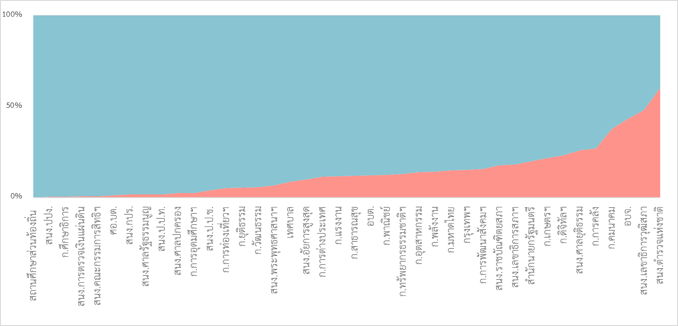
ปริญญาตรี ขึ้นไป

ต่ำกว่าปริญญาตรี

ส่วนราชการ |  |  | รวม ทั้งหมด | ต่ำกว่า ป.ตรี | ปริญญาตรีขึ้นไป |  |  |  | %ป.ตรี ขึ้นไป
 |  |  |  |  | รวม | ป.ตรี | ป.โท | ป.เอก
ส่วนกลางและส่วนภูมิภาค |  |  | 1,119,832 | 204,242 | 915,590 | 667,145 | 223,621 | 24,824 | 81.76
 | สำนักนายกรัฐมนตรี |  | 7,025 | 1,400 | 5,625 | 2,992 | 2,505 | 128 | 80.07
 | กระทรวงการคลัง |  | 28,761 | 7,666 | 21,095 | 16,596 | 4,405 | 94 | 73.35
 | กระทรวงการต่างประเทศ |  | 1,568 | 187 | 1,381 | 565 | 724 | 92 | 88.07
 | กระทรวงการท่องเที่ยวและกีฬา(1) |  | 1,590 | 79 | 1,511 | 547 | 775 | 189 | 95.03
 | กระทรวงการพัฒนาสังคมและความมั่นคงของมนุษย์ |  | 3,099 | 476 | 2,623 | 1,720 | 886 | 17 | 84.64
 | กระทรวงการอุดมศึกษา วิทยาศาสตร์ วิจัยและนวัตกรรม(2) |  | 10,942 | 318 | 10,624 | 1,672 | 4,396 | 4,556
 | กระทรวงเกษตรและสหกรณ์ |  | 33,746 | 7,501 | 26,245 | 18,588 | 7,262 | 395 | 77.77
 | กระทรวงคมนาคม |  | 13,696 | 5,320 | 8,376 | 5,940 |  | 81 | 61.16
 | กระทรวงดิจิทัลเพื่อเศรษฐกิจและสังคม |  | 2,133 | 527 | 1,606 | 1,198 | 366 | 42 | 75.29
 | กระทรวงทรัพยากรธรรมชาติและสิ่งแวดล้อม |  | 9,481 | 1,213 | 8,268 | 5,695 | 2,467 | 106 | 87.21
 | กระทรวงพลังงาน |  | 1,462 | 212 | 1,250 | 721 |  | 49 | 85.50
 | กระทรวงพาณิชย์ |  | 3,616 | 505 | 3,111 | 1,497 | 1,563 | 51 | 86.03
 | กระทรวงมหาดไทย |  | 39,153 | 7,402 | 31,751 | 20,692 | 10,932 | 127 | 81.09
 | กระทรวงยุติธรรม |  | 19,357 | 6,166 | 13,191 | 9,847 | 3,256 | 88 | 68.15
 | กระทรวงแรงงาน |  | 6,130 | 895 | 5,235 | 4,140 | 1,078 | 17 | 85.40
 | กระทรวงวัฒนธรรม(3) |  | 4,782 | 245 | 4,537 | 2,705 | 1,747 | 85 | 94.88
 | กระทรวงศึกษาธิการ(4) |  | 442,956 | 1,334 | 441,622 | 307,713 | 130,656 | 3,253 | 99.70
 | กระทรวงสาธารณสุข(5) |  | 232,918 | 25,517 | 207,401 | 184,445 | 8,613 | 14,343 | 89.04
 | กระทรวงอุตสาหกรรม |  | 2,958 | 442 | 2,516 | 1,582 | 887 | 47 | 85.06
 | ส่วนราชการไม่สังกัดสำนักนายกรัฐมนตรี กระทรวง หรือทบวง |  | 215,377 | 128,412 | 86,965 | 60,494 | 25,670 | 801 | 40.38
 |  | สำนักงานพระพุทธศาสนาแห่งชาติ | 923 | 108 | 815 | 466 | 344 | 5 | 88.30
 |  | สำนักงานคณะกรรมการพิเศษเพื่อประสานงานโครงการ อันเนื่องมาจากพระราชดำริ | 121 | 2 | 119 | 38 | 80 | 1 | 98.35
 |  | สำนักงานราชบัณฑิตยสภา | 57 | 9 | 48 | 31 | 16 | 1 | 84.21
 |  | สำนักงานป้องกันและปราบปรามการฟอกเงิน | 500 | 4 | 496 | 98 | 390 | 8 | 99.20
 |  | สำนักงานคณะกรรมการป้องกันและปราบปรามการทุจริต ในภาครัฐ | 527 | 7 | 520 | 303 | 215 | 2 | 98.67
 |  | ศูนย์อำนวยการบริหารจังหวัดชายแดนภาคใต้ | 163 | 2 | 161 | 109 | 50 | 2 | 98.77
 |  | สำนักงานตำรวจแห่งชาติ | 213,086 | 128,280 | 84,806 | 59,449 | 24,575 | 782 | 39.80
 | ส่วนราชการอิสระตามรัฐธรรมนูญ |  | 35,918 | 7,537 | 28,381 | 16,743 | 11,397 | 241 | 79.02
 |  | สำนักงานการตรวจเงินแผ่นดิน | 3,165 | 13 | 3,152 | 1,315 | 1,826 | 11 | 99.59
 |  | สำนักงานศาลรัฐธรรมนูญ(6) | 199 | 2 | 197 | 107 | 80 | 10 | 98.99
 |  | สำนักงานศาลยุติธรรม(7) | 15,874 | 6,376 | 9,498 | 6,419 | 2,972 | 107 | 59.83
 |  | สำนักงานศาลปกครอง(8) | 2,827 | 57 | 2,770 | 1,269 | 1,450 | 51 | 97.98
 |  | สำนักงานคณะกรรมการป้องกันและปราบปรามการทุจริตแห่งชาติ | 3,025 | 160 | 2,865 | 1,657 | 1,201 | 7 | 94.71
 |  | สำนักงานคณะกรรมการสิทธิมนุษยชนแห่งชาติ | 195 | 1 | 194 | 87 | 100 | 7 | 99.49
 |  | สำนักงานอัยการสูงสุด(9) | 10,633 | 928 | 9,705 | 5,889 | 3,768 | 48 | 91.27
 | ส่วนราชการสังกัดรัฐสภา |  | 3,164 | 888 | 2,276 | 1,053 | 1,201 | 22 | 71.93
 |  | สำนักงานเลขาธิการสภาผู้แทนราษฎร | 2,066 | 365 | 1,701 | 767 | 918 | 16 | 82.33
 |  | สำนักงานเลขาธิการวุฒิสภา | 1,098 | 523 | 575 | 286 | 283 | 6 | 52.37
 | ส่วนท้องถิ่น |  | 268,063 | 15,854 | 252,209 | 172,745 | 78,239 | 1,225 | 94.09
 | กรุงเทพมหานคร(10) |  | 35,126 | 5,410 | 29,716 | 23,573 | 5,444 | 699 | 84.60
 | องค์การบริหารส่วนจังหวัด |  | 27,833 | 4,026 | 23,807 | 19,239 | 4,511 | 57 | 85.54
 | องค์การบริหารส่วนตำบล |  | 81,163 | 3,125 | 78,038 | 55,298 | 22,585 | 155 | 96.15
 | เทศบาล |  | 70,367 | 3,293 | 67,074 | 39,698 | 27,277 | 99 | 95.32
 | สถานศึกษาส่วนท้องถิ่น |  | 53,574 |  | 53,574 | 34,937 | 18,422 | 215 | 100.00
รวม |  |  | 1,387,895 | 220,096 | 1,167,799 | 839,890 | 301,860 | 26,049 | 84.14
 |  |  |  |  |  |  |  |  | (หน่วย : คน)
หมายเหตุ : |  | (1) รวมข้าราชการครูและบุคลากรทางการศึกษา จำนวน 855 คน
 |  | (2) รวมข้าราชการครูและบุคลากรทางการศึกษา จำนวน 338 คน และข้าราชการพลเรือนในสถาบันอุดมศึกษา จำนวน 9,408 คน
(2) รวมข้าราชการครูและบุคลากรทางการศึกษา จำนวน 271 คน และข้าราชการพลเรือนในสถาบันอุดมศึกษา จำนวน 13,422 คน |  | (3) รวมข้าราชการครูและบุคลากรทางการศึกษา จำนวน 1,045 คน
(3) รวมข้าราชการครูและบุคลากรทางการศึกษา จำนวน 1,072 คน |  | (4) รวมข้าราชการครูและบุคลากรทางการศึกษา จำนวน 440,020 คน
(4) รวมข้าราชการครูและบุคลากรทางการศึกษา จำนวน 423,094 คน |  | (5) รวมข้าราชการครูและบุคลากรทางการศึกษา จำนวน 1,910 คน
 |  | (6) รวมตุลาการศาลรัฐธรรมนูญ จำนวน 9 คน
 |  | (7) รวมข้าราชการตุลาการ จำนวน 5,297 คน
 |  | (8) รวมตุลาการศาลปกครอง จำนวน 333 คน
(9) รวมข้าราชการอัยการ จำนวน 4,236 คน |  | (9) รวมข้าราชการอัยการ จำนวน 4,257 คน
 |  | (10) รวมข้าราชการครูกรุงเทพมหานคร จำนวน 14,201 คน

40
ข้าราชการในฝ่ายพลเรือน ปีงบประมาณ พ.ศ. 2567
จำแนกตามประเภทข้าราชการและการจัดระเบียบบริหารราชการ
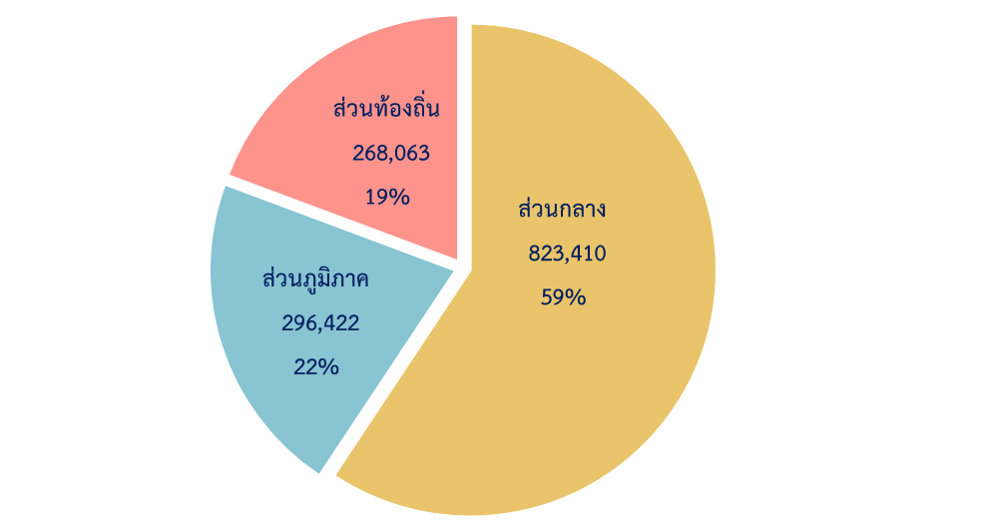

ประเภทข้าราชการ |  | รวม | ส่วนกลาง | ส่วนภูมิภาค | ส่วนท้องถิ่น
ส่วนกลางและส่วนภูมิภาค |  | 1,119,832 | 823,410 | 296,422
 | ๏ ข้าราชการพลเรือนสามัญ | 414,088 | 137,975 | 276,113
 | ๏ ข้าราชการครูและบุคลากรทางการศึกษา | 444,168 | 444,168
 | ๏ ข้าราชการพลเรือนในสถาบันอุดมศึกษา | 9,408 | 9,408
 | ๏ ข้าราชการรัฐสภาสามัญ | 3,164 | 3,164
 | ๏ ข้าราชการตำรวจ | 213,086 | 213,086
 | ๏ ข้าราชการอัยการ | 4,257 | 1,588 | 2,669
 | ๏ ข้าราชการตุลาการ | 5,297 | 2,983 | 2,314
 | ๏ ข้าราชการองค์กรอิสระตามรัฐธรรมนูญ | 26,364 | 11,038 | 15,326
ส่วนท้องถิ่น |  | 268,063 |  |  | 268,063
 | ๏ ข้าราชการกรุงเทพมหานคร* | 35,126 |  |  | 35,126
 | ๏ ข้าราชการองค์การบริหารส่วนจังหวัด | 27,833 |  |  | 27,833
 | ๏ พนักงานส่วนตำบล | 81,163 |  |  | 81,163
 | ๏ พนักงานเทศบาล | 70,367 |  |  | 70,367
 | ๏ ครูส่วนท้องถิ่น | 53,574 |  |  | 53,574
รวม |  | 1,387,895 | 823,410 | 296,422 | 268,063
 |  |  |  |  | (หน่วย : คน)
หมายเหตุ : * รวมข้าราชการกรุงเทพมหานครสามัญ จำนวน 20,925 คน และข้าราชการครูกรุงเทพมหานคร จำนวน 14,201 คน

41-42
ข้าราชการในฝ่ายพลเรือน ปีงบประมาณ พ.ศ. 2567
จำแนกตามส่วนราชการและการจัดระเบียบบริหารราชการ
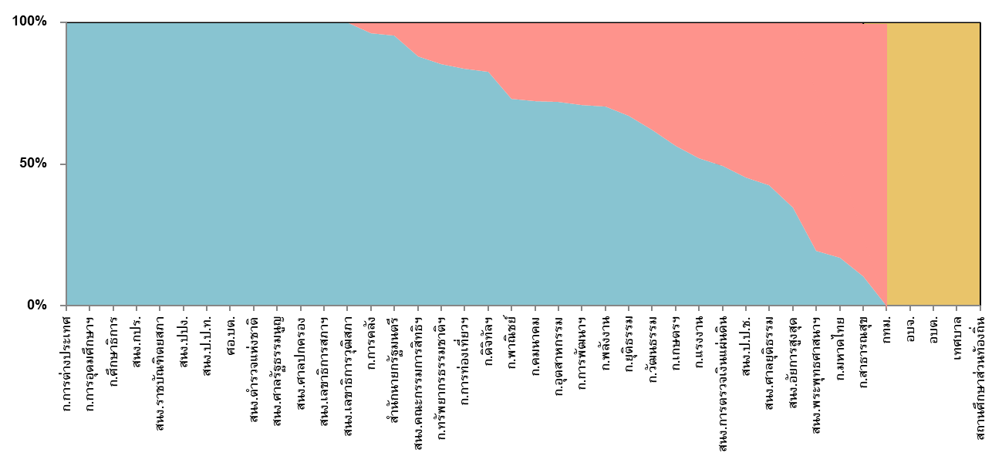
%

ส่วนภูมิภาค
ส่วนท้องถิ่น

ส่วนกลาง

ส่วนราชการ |  |  | รวม | ส่วนกลาง | ส่วนภูมิภาค | ส่วนท้องถิ่น
ส่วนกลางและส่วนภูมิภาค |  |  | 1,119,832 | 823,410 | 296,422
 | สำนักนายกรัฐมนตรี |  | 7,025 | 6,714 | 311
 | กระทรวงการคลัง |  | 28,761 | 27,645 | 1,116
 | กระทรวงการต่างประเทศ |  | 1,568 | 1,568
 | กระทรวงการท่องเที่ยวและกีฬา(1) |  | 1,590 | 1,318 | 272
 | กระทรวงการพัฒนาสังคมและความมั่นคงของมนุษย์ |  | 3,099 | 2,192 | 907
 | กระทรวงการอุดมศึกษา วิทยาศาสตร์ วิจัยและนวัตกรรม(2) |  | 10,942 | 10,942
 | กระทรวงเกษตรและสหกรณ์ |  | 33,746 | 18,930 | 14,816
 | กระทรวงคมนาคม |  | 13,696 | 11,133 | 2,563
 | กระทรวงดิจิทัลเพื่อเศรษฐกิจและสังคม |  | 2,133 | 1,757 | 376
 | กระทรวงทรัพยากรธรรมชาติและสิ่งแวดล้อม |  | 9,481 | 8,362 | 1,119
 | กระทรวงพลังงาน |  | 1,462 | 1,021 | 441
 | กระทรวงพาณิชย์ |  | 3,616 | 2,655 | 961
 | กระทรวงมหาดไทย |  | 39,153 | 6,778 | 32,375
 | กระทรวงยุติธรรม |  | 19,357 | 13,029 | 6,328
 | กระทรวงแรงงาน |  | 6,130 | 3,250 | 2,880
 | กระทรวงวัฒนธรรม(3) |  | 4,782 | 2,967 | 1,815
 | กระทรวงศึกษาธิการ(4) |  | 442,956 | 442,956
 | กระทรวงสาธารณสุข(5) |  | 232,918 | 24,614 | 208,304
 | กระทรวงอุตสาหกรรม |  | 2,958 | 2,175 | 783
 | ส่วนราชการไม่สังกัดสำนักนายกรัฐมนตรี กระทรวง หรือทบวง |  | 215,377 | 214,631 | 746
 |  | สำนักงานพระพุทธศาสนาแห่งชาติ | 923 | 177 | 746
 |  | สำนักงานคณะกรรมการพิเศษเพื่อประสานงานโครงการ อันเนื่องมาจากพระราชดำริ | 121 | 121
 |  | สำนักงานราชบัณฑิตยสภา | 57 | 57
 |  | สำนักงานป้องกันและปราบปรามการฟอกเงิน | 500 | 500
 |  | สำนักงานคณะกรรมการป้องกันและปราบปรามการทุจริตในภาครัฐ | 527 | 527
 |  | ศูนย์อำนวยการบริหารจังหวัดชายแดนภาคใต้ | 163 | 163
 |  | สำนักงานตำรวจแห่งชาติ | 213,086 | 213,086
 | องค์กรอิสระตามรัฐธรรมนูญ |  | 35,918 | 15,609 | 20,309
 |  | สำนักงานการตรวจเงินแผ่นดิน | 3,165 | 1,559 | 1,606
 |  | สำนักงานศาลรัฐธรรมนูญ(6) | 199 | 199
 |  | สำนักงานศาลยุติธรรม(7) | 15,874 | 5,842 | 10,032
 |  | สำนักงานศาลปกครอง(8) | 2,827 | 2,827
 |  | สำนักงานคณะกรรมการป้องกันและปราบปรามการทุจริตแห่งชาติ | 3,025 | 1,292 | 1,733
 |  | สำนักงานคณะกรรมการสิทธิมนุษยชนแห่งชาติ | 195 | 168 | 27
 |  | สำนักงานอัยการสูงสุด(9) | 10,633 | 3,722 | 6,911
 | ส่วนราชการสังกัดรัฐสภา |  | 3,164 | 3,164 | 0
 |  | สำนักงานเลขาธิการสภาผู้แทนราษฎร | 2,066 | 2,066
 |  | สำนักงานเลขาธิการวุฒิสภา | 1,098 | 1,098
ส่วนท้องถิ่น |  |  | 268,063 | 0 | 0 | 268,063
 | กรุงเทพมหานคร(10) |  | 35,126 |  |  | 35,126
 | องค์การบริหารส่วนจังหวัด |  | 27,833 |  |  | 27,833
 | องค์การบริหารส่วนตำบล |  | 81,163 |  |  | 81,163
 | เทศบาล |  | 70,367 |  |  | 70,367
 | สถานศึกษาส่วนท้องถิ่น |  | 53,574 |  |  | 53,574
รวม |  |  | 1,387,895 | 823,410 | 296,422 | 268,063
 |  |  |  |  |  | (หน่วย : คน)
หมายเหตุ : |  | (1) รวมข้าราชการครูและบุคลากรทางการศึกษา จำนวน 855 คน
(2) รวมข้าราชการครูและบุคลากรทางการศึกษา จำนวน 271 คน และข้าราชการพลเรือนในสถาบันอุดมศึกษา จำนวน 13,422 คน |  | (2) รวมข้าราชการครูและบุคลากรทางการศึกษา จำนวน 338 คน และข้าราชการพลเรือนในสถาบันอุดมศึกษา จำนวน 9,408 คน
(3) รวมข้าราชการครูและบุคลากรทางการศึกษา จำนวน 1,072 คน |  | (3) รวมข้าราชการครูและบุคลากรทางการศึกษา จำนวน 1,045 คน
(4) รวมข้าราชการครูและบุคลากรทางการศึกษา จำนวน 425,308 คน |  | (4) รวมข้าราชการครูและบุคลากรทางการศึกษา จำนวน 440,020 คน
(5) รวมข้าราชการครูและบุคลากรทางการศึกษา จำนวน 2,217 คน |  | (5) รวมข้าราชการครูและบุคลากรทางการศึกษา จำนวน 1,910 คน
(6) รวมตุลาการศาลรัฐธรรมนูญ จำนวน 9 คน |  | (6) รวมตุลาการศาลรัฐธรรมนูญ จำนวน 9 คน
(7) รวมข้าราชการตุลาการ จำนวน 5,162 คน |  | (7) รวมข้าราชการตุลาการ จำนวน 5,297 คน
(8) รวมตุลาการศาลปกครอง จำนวน 258 คน |  | (8) รวมตุลาการศาลปกครอง จำนวน 333 คน
(9) รวมข้าราชการอัยการ จำนวน 4,236 คน |  | (9) รวมข้าราชการอัยการ จำนวน 4,257 คน
 |  | (10) รวมข้าราชการครูกรุงเทพมหานคร จำนวน 14,201 คน

43-44
ข้าราชการในฝ่ายพลเรือน ปีงบประมาณ พ.ศ. 2567
จำแนกตามกลุ่มพื้นที่ปฏิบัติงาน

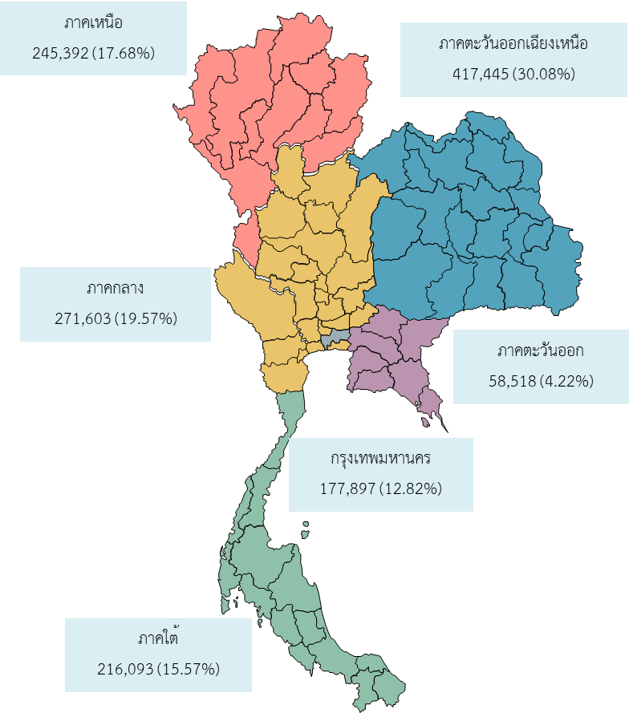

ต่างประเทศ
947 (0.07%)

สัดส่วนของข้าราชการในฝ่ายพลเรือน ปีงบประมาณ พ.ศ. 2567
จำแนกตามส่วนราชการและกลุ่มพื้นที่ปฏิบัติงาน

 | ต่างประเทศ | กรุงเทพฯ | เหนือ | กลาง | ตะวันออก | ตะวันออกเฉียงเหนือ | ใต้
 | 29 | 4,916 | 439 | 721 | 91 | 418 | 411
 | 8 | 12,745 | 3,333 | 4,465 | 1,271 | 3,762 | 3,177
 | 707 | 861 | 0 |  | 0
 | 0 | 503 | 254 | 237 | 89 | 258 | 249
 | 0 | 1,207 | 452 | 520 | 93 | 478 | 349
 | 3 | 4,208 | 1,957 | 1,500 | 291 | 1,937 | 1,046
 | 11 | 8,094 | 5,801 | 6,254 | 1,235 | 7,853 | 4,498
 | 1 | 5,300 | 2,159 | 1,959 | 531 | 2,244 | 1,502
 | 0 | 1,124 | 241 | 187 | 49 | 276 | 256
 | 0 | 4,371 | 1,706 | 895 | 302 | 1,232 | 975
 | 0 | 1,100 | 71 | 114 | 19 | 88 | 70
 | 139 | 448 | 223 | 2,322 | 61 | 243 | 180
 | 0 | 6,369 | 7,284 | 7,284 | 1,456 | 10,734 | 6,026
 | 5 | 6,166 | 2,694 | 4,009 | 927 | 3,156 | 2,400
 | 21 | 1,946 | 804 | 1,537 | 251 | 892 | 679
 | 0 | 1,427 | 610 | 1,225 | 139 | 840 | 541
 | 0 | 15,446 | 84,356 | 88,499 | 19,591 | 166,306 | 68,758
 | 0 | 7,313 | 45,570 | 55,416 | 10,878 | 73,965 | 39,776
 | 2 | 1,871 | 256 | 269 | 77 | 283 | 200
 | 0 | 40,253 | 34,239 | 42,444 | 9,113 | 47,444 | 41,884
 | 21 | 17,103 | 4,708 | 5,456 | 1,446 | 5,932 | 4,416
 | 0 | 35,126 | 48,235 | 46,290 | 10,608 | 89,104 | 38,700

นร
กค
กต
กก
พม
กษ
คค
ทส
ดศ
พน
พณ
มท
ยธ
รง
วธ
ศธ
สธ
อก
ไม่สังกัด
อิสระ
ท้องถิ่น
อว

ข้าราชการในฝ่ายพลเรือน ปีงบประมาณ พ.ศ. 2567
จำแนกตามส่วนราชการและกลุ่มพื้นที่ปฏิบัติงาน

ส่วนราชการ | รวม | กลุ่มพื้นที่ปฏิบัติงาน
 |  | ต่างประเทศ | กรุงเทพฯ | ภาคเหนือ | ภาคกลาง | ภาคตะวันออก | ภาคตะวันออก เฉียงเหนือ | ภาคใต้

นร | 7,025 | 29 | 4,916 | 439 | 721 | 91 | 418 | 411
กค | 28,761 | 8 | 12,745 | 3,333 | 4,465 | 1,271 | 3,762 | 3,177
กต | 1,568 | 707 | 861 | 0 |  | 0
กก(1) | 1,590 | 0 | 503 | 254 | 237 | 89 | 258 | 249
พม | 3,099 | 0 | 1,207 | 452 | 520 | 93 | 478 | 349
อว(2) | 10,942 | 3 | 4,208 | 1,957 | 1,500 | 291 | 1,937 | 1,046
กษ | 33,746 | 11 | 8,094 | 5,801 | 6,254 | 1,235 | 7,853 | 4,498
คค | 13,696 | 1 | 5,300 | 2,159 | 1,959 | 531 | 2,244 | 1,502
ดศ | 2,133 | 0 | 1,124 | 241 | 187 | 49 | 276 | 256
ทส | 9,481 | 0 | 4,371 | 1,706 | 895 | 302 | 1,232 | 975
พน | 1,462 | 0 | 1,100 | 71 | 114 | 19 | 88 | 70
พณ | 3,616 | 139 | 448 | 223 | 2,322 | 61 | 243 | 180
มท | 39,153 | 0 | 6,369 | 7,284 | 7,284 | 1,456 | 10,734 | 6,026
ยธ | 19,357 | 5 | 6,166 | 2,694 | 4,009 | 927 | 3,156 | 2,400
รง | 6,130 | 21 | 1,946 | 804 | 1,537 | 251 | 892 | 679
วธ(3) | 4,782 | 0 | 1,427 | 610 | 1,225 | 139 | 840 | 541
ศธ(4) | 442,956 | 0 | 15,446 | 84,356 | 88,499 | 19,591 | 166,306 | 68,758
สธ(5) | 232,918 | 0 | 7,313 | 45,570 | 55,416 | 10,878 | 73,965 | 39,776
อก | 2,958 | 2 | 1,871 | 256 | 269 | 77 | 283 | 200
ไม่สังกัด(6) | 215,377 | 0 | 40,253 | 34,239 | 42,444 | 9,113 | 47,444 | 41,884
อิสระ(7) | 39,082 | 21 | 17,103 | 4,708 | 5,456 | 1,446 | 5,932 | 4,416
ท้องถิ่น(8) | 268,063 | 0 | 35,126 | 48,235 | 46,290 | 10,608 | 89,104 | 38,700
รวม | 1,387,895 | 947 | 177,897 | 245,392 | 271,603 | 58,518 | 417,445 | 216,093
ร้อยละ | 100.00 | 0.07 | 12.82 | 17.68 | 19.57 | 4.22 | 30.08 | 15.57
 |  |  |  |  |  |  |  | (หน่วย : คน)
หมายเหตุ : | (1) รวมข้าราชการครูและบุคลากรทางการศึกษา 855 คน
 | (2) รวมข้าราชการครูและบุคลากรทางการศึกษา 338 คน และข้าราชการพลเรือนในสถาบันอุดมศึกษา จำนวน 9,408 คน
 | (3) รวมข้าราชการครูและบุคลากรทางการศึกษา จำนวน 1,045 คน
 | (4) รวมข้าราชการครูและบุคลากรทางการศึกษา จำนวน 440,020 คน
 | (5) รวมข้าราชการครูและบุคลากรทางการศึกษา จำนวน 1,910 คน
 | (6) รวมข้าราชการตำรวจ จำนวน 213,086 คน
 | (7) รวมข้าราชการรัฐสภาสามัญ จำนวน 3,164 คน ข้าราชการตุลาการศาลยุติธรรม จำนวน 5,297 คน ข้าราชการอัยการ 4,257 คน
 | ตุลาการศาลปกครอง จำนวน 333 คน ตุลาการศาลรัฐธรรมนูญ จำนวน 9 คน และข้าราชการองค์กรอิสระตามรัฐธรรมนูญ จำนวน 26,022 คน
 | (8) รวมข้าราชการครูกรุงเทพมหานคร จำนวน 14,201 คน
 | ข้าราชการองค์การบริหารส่วนจังหวัด จำนวน 27,833 คน พนักงานส่วนตำบล จำนวน 81,163 คน
 | พนักงานเทศบาล จำนวน 70,367 คน และครูส่วนท้องถิ่น จำนวน 53,574 คน

71
ข้าราชการองค์กรอิสระตามรัฐธรรมนูญ ปีงบประมาณ พ.ศ. 2567 จำแนกตามส่วนราชการ และระดับ
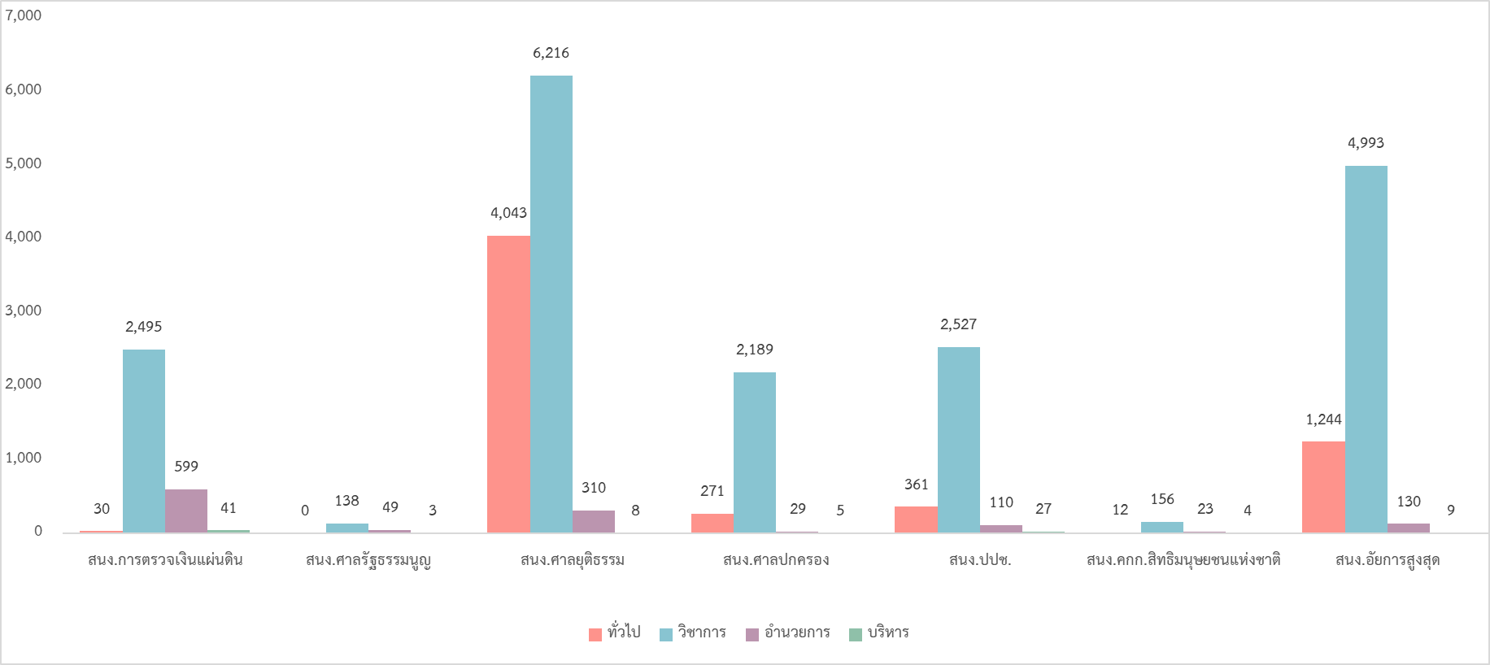

ส่วนราชการ | รวม | ระดับ
 |  | ปง. | ชง. | อว. | ทพ. | ปก. | ชก. | ชพ. | ชช. | ทว. | อต. | อส. | บต. | บส.
รวม | 26,022 | 2,038 | 3,758 | 165 | 0 | 8,006 | 6,608 | 3,827 | 264 | 9 | 785 | 465 | 45 | 52
ร้อยละ | 100.00 | 7.83 | 14.44 | 0.63 | 0.00 | 30.77 | 25.39 | 14.71 | 1.01 | 0.03 | 3.02 | 1.79 | 0.17 | 0.20
1. สำนักงานการตรวจเงินแผ่นดิน | 3,165 | 4 | 0 | 26 | 0 | 649 | 1,409 | 424 | 11 | 2 | 482 | 117 | 18 | 23
2. สำนักงานศาลรัฐธรรมนูญ | 190 | 0 | 0 | 0 | 0 | 80 | 28 | 17 | 12 | 1 | 36 | 13 | 0 | 3
3. สำนักงานศาลยุติธรรม | 10,577 | 1,370 | 2,663 | 10 | 0 | 2,724 | 1,546 | 1,942 | 4 | 0 | 168 | 142 | 5 | 3
4. สำนักงานศาลปกครอง | 2,494 | 113 | 151 | 7 | 0 | 658 | 940 | 516 |  | 4 | 0 | 29 | 0 | 5
5. สำนักงานคณะกรรมการป้องกันและปราบปรามการทุจริตแห่งชาติ | 3,025 | 126 | 193 | 42 | 0 | 781 | 1,045 | 555 | 145 | 1 | 0 | 110 | 17 | 10
6. สำนักงานคณะกรรมการสิทธิมนุษยชนแห่งชาติ | 195 | 0 | 0 | 12 | 0 | 57 |  | 24 | 8 | 0 | 13 | 10 | 0 | 4
7. สำนักงานอัยการสูงสุด | 6,376 | 425 | 751 | 68 | 0 | 3,057 | 1,573 | 349 | 13 | 1 | 86 | 44 | 5 | 4
 |  |  |  |  |  |  |  |  |  |  |  | (หน่วย : คน)

72
ข้าราชการกรุงเทพมหานคร ข้าราชการองค์การบริหารส่วนจังหวัด พนักงานส่วนตำบล พนักงานเทศบาล และครูส่วนท้องถิ่น ปีงบประมาณ พ.ศ. 2567 จำแนกตามประเภทข้าราชการ และระดับ

ประเภทข้าราชการ | รวม | ระดับ/วิทยฐานะ
 |  | ทั่วไป |  |  |  | วิชาการ |  |  |  |  | อำนวยการ |  | บริหาร |  | ครู ผู้ช่วย | ไม่มี วิทย ฐานะ | ชก. | ชพ. | ชช. | ชชพ.
 |  | ปง. | ชง. | อว. | ทษ. | ปก. | ชก. | ชพ. | ชช. | ทว. | ต้น | สูง | ต้น | สูง
รวม | 268,063 | 2,453 | 5,568 | 399 | 0 | 6,148 | 4,065 | 1,750 | 62 | 3 | 284 | 116 | 45 | 32 | 3,399 | 2,184 | 5,653 | 2,937 | 27 | 1
1. ข้าราชการกรุงเทพมหานครสามัญ | 20,925 | 2,453 | 5,568 | 399 | 0 | 6,148 | 4,065 | 1,750 | 62 | 3 | 284 | 116 | 45 | 32 | 0 | 0 | 0 | 0 | 0
2. ข้าราชการครูกรุงเทพมหานคร | 14,201 |  |  |  |  |  |  |  |  |  |  |  |  |  | 3,399 | 2,184 | 5,653 | 2,937 | 27 | 1
ไม่มีรายงานข้อมูลจำแนกตามระดับ
3. ข้าราชการองค์การบริหารส่วนจังหวัด | 27,833
ไม่มีรายงานข้อมูลจำแนกตามระดับ
4. พนักงานส่วนตำบล | 81,163
ไม่มีรายงานข้อมูลจำแนกตามระดับ
ไม่มีรายงานข้อมูลจำแนกตามระดับ
5. พนักงานเทศบาล | 70,367
6. ครูส่วนท้องถิ่น | 53,574
 |  |  |  |  |  |  |  |  |  |  |  |  |  |  |  |  |  | (หน่วย : คน)

73
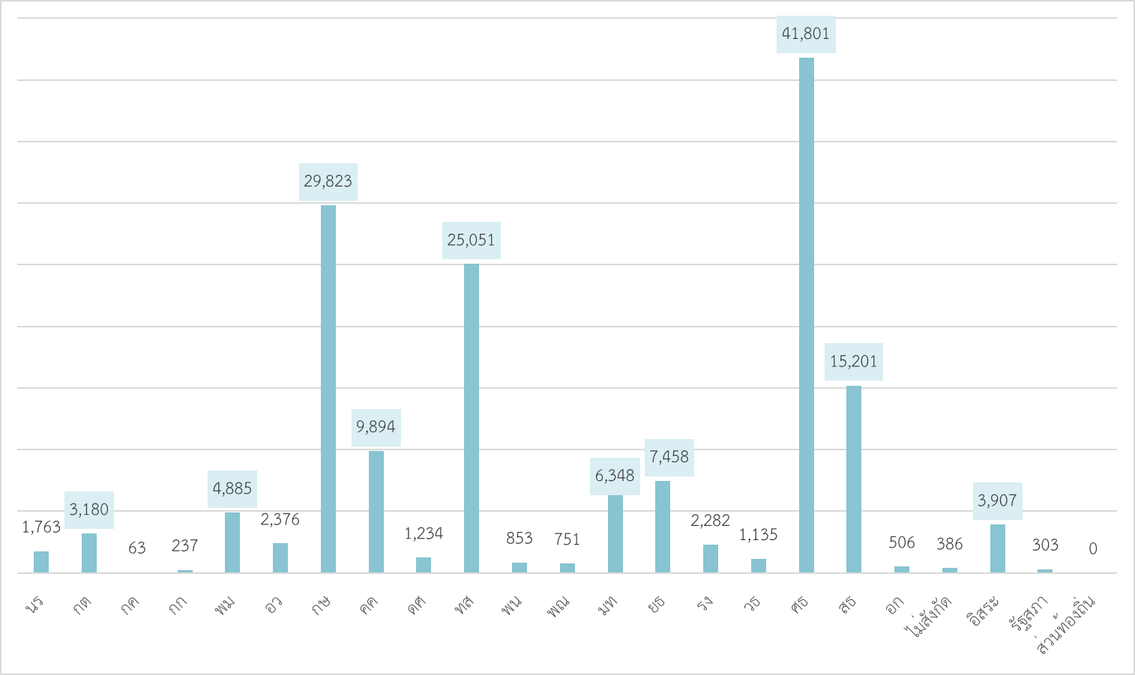
พนักงานราชการ ปีงบประมาณ พ.ศ. 2567 จำแนกส่วนราชการระดับกระทรวง

74
ลูกจ้าง (ลูกจ้างประจำและลูกจ้างชั่วคราว) ปีงบประมาณ พ.ศ. 2567 จำแนกตามส่วนราชการระดับกระทรวง
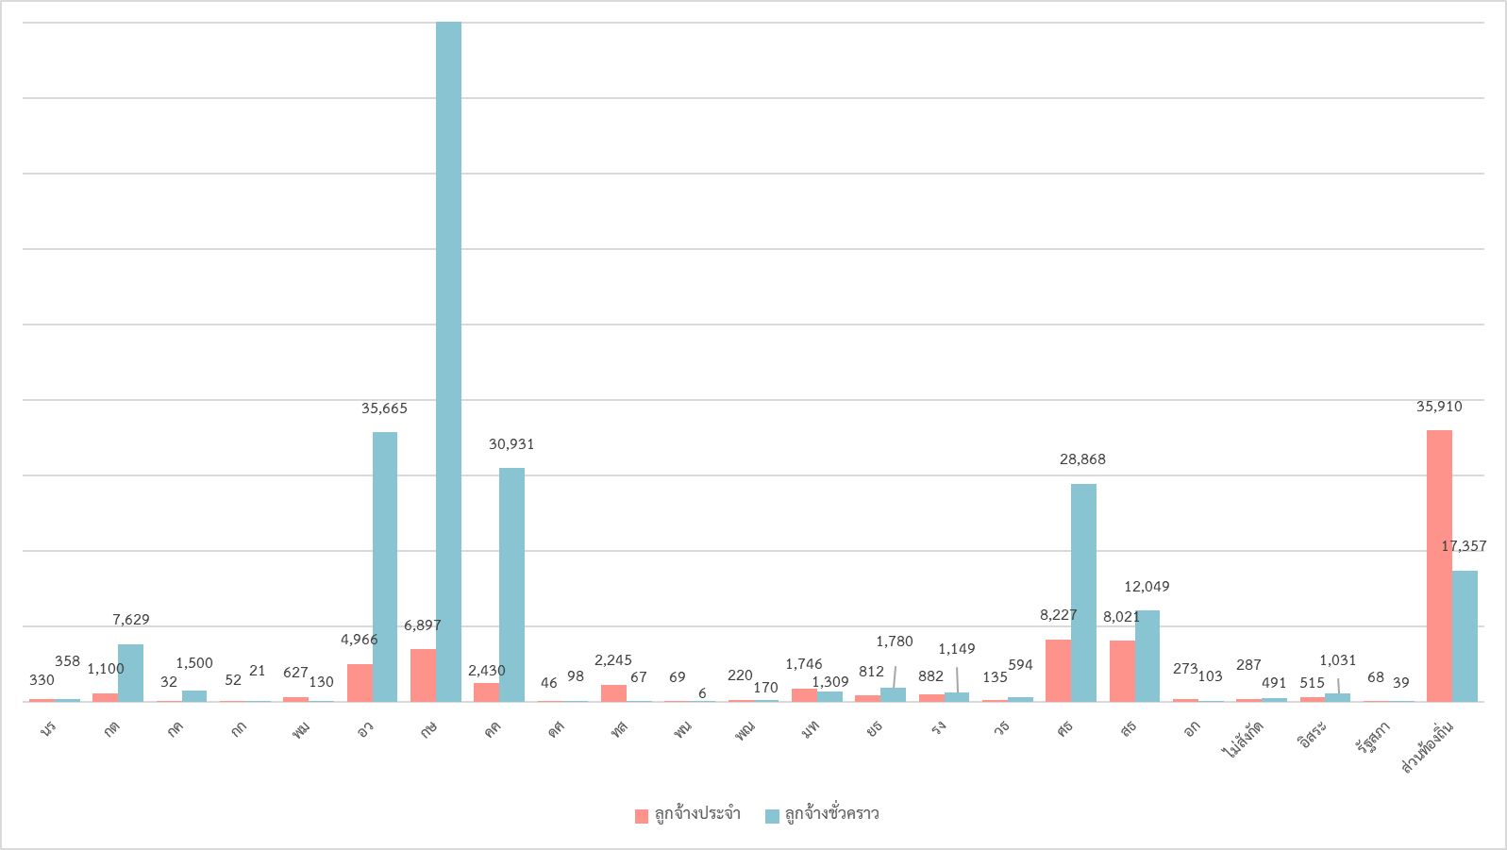
121,446

75
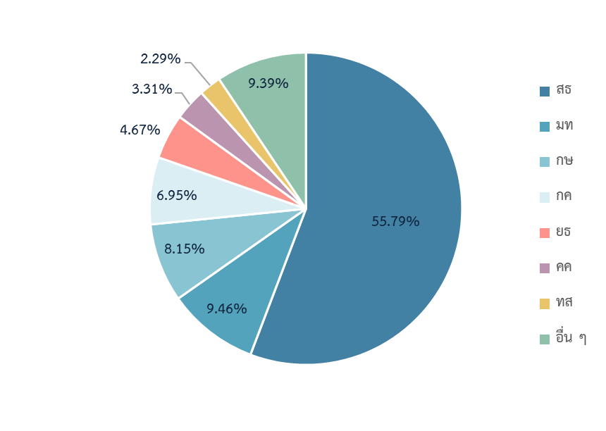
ข้าราชการพลเรือนสามัญ ปีงบประมาณ พ.ศ. 2567 จำแนกตามส่วนราชการ

ส่วนราชการ | ตำแหน่ง |  | คน
 | จำนวน | ร้อยละ | จำนวน | ร้อยละ
สำนักนายกรัฐมนตรี | 8,295 | 1.85 | 7,025 | 1.70
กระทรวงการคลัง | 32,008 | 7.13 | 28,761 | 6.95
กระทรวงการต่างประเทศ | 1,996 | 0.44 | 1,568 | 0.38
กระทรวงการท่องเที่ยวและกีฬา | 796 | 0.18 | 735 | 0.18
กระทรวงการพัฒนาสังคมและความมั่นคงของมนุษย์ | 3,642 | 0.81 | 3,099 | 0.75
กระทรวงการอุดมศึกษา วิทยาศาสตร์ วิจัย และนวัตกรรม | 1,413 | 0.31 | 1,196 | 0.29
กระทรวงเกษตรและสหกรณ์ | 36,277 | 8.08 | 33,746 | 8.15
กระทรวงคมนาคม | 14,823 | 3.30 | 13,696 | 3.31
กระทรวงดิจิทัลเพื่อเศรษฐกิจและสังคม | 2,295 | 0.51 | 2,133 | 0.52
กระทรวงทรัพยากรธรรมชาติและสิ่งแวดล้อม | 11,040 | 2.46 | 9,481 | 2.29
กระทรวงพลังงาน | 1,611 | 0.36 | 1,462 | 0.35
กระทรวงพาณิชย์ | 3,922 | 0.87 | 3,616 | 0.87
กระทรวงมหาดไทย | 43,475 | 9.68 | 39,153 | 9.46
กระทรวงยุติธรรม | 20,887 | 4.65 | 19,357 | 4.67
กระทรวงแรงงาน | 6,635 | 1.48 | 6,130 | 1.48
กระทรวงวัฒนธรรม | 4,007 | 0.89 | 3,737 | 0.90
กระทรวงศึกษาธิการ | 3,720 | 0.83 | 2,936 | 0.71
กระทรวงสาธารณสุข | 246,339 | 54.86 | 231,008 | 55.79
กระทรวงอุตสาหกรรม | 3,288 | 0.73 | 2,958 | 0.71
ส่วนราชการไม่สังกัดสำนักนายกรัฐมนตรี กระทรวง หรือทบวง | 2,541 | 0.57 | 2,291 | 0.55
รวม | 449,010 | 100 | 414,088 | 100

76-77
สัดส่วนข้าราชการพลเรือนสามัญ ปีงบประมาณ พ.ศ. 2567
จำแนกตามส่วนราชการ และเพศ
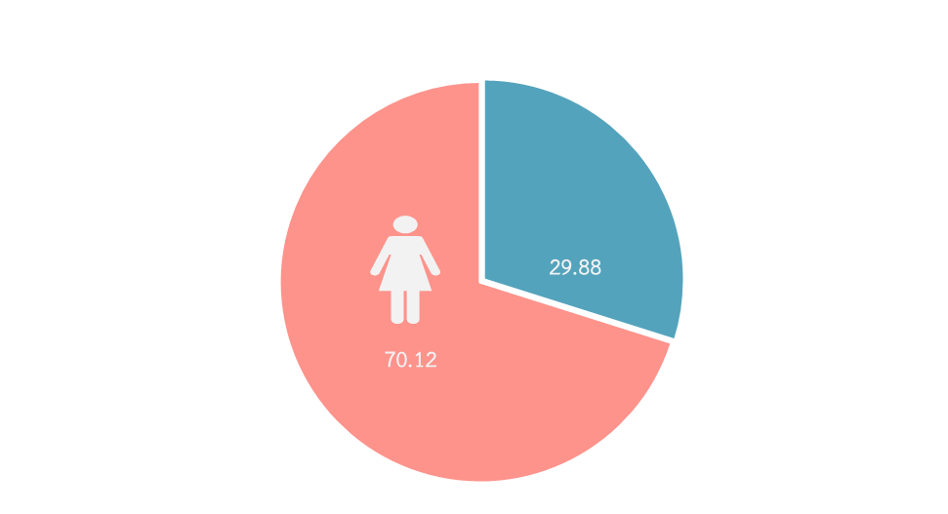

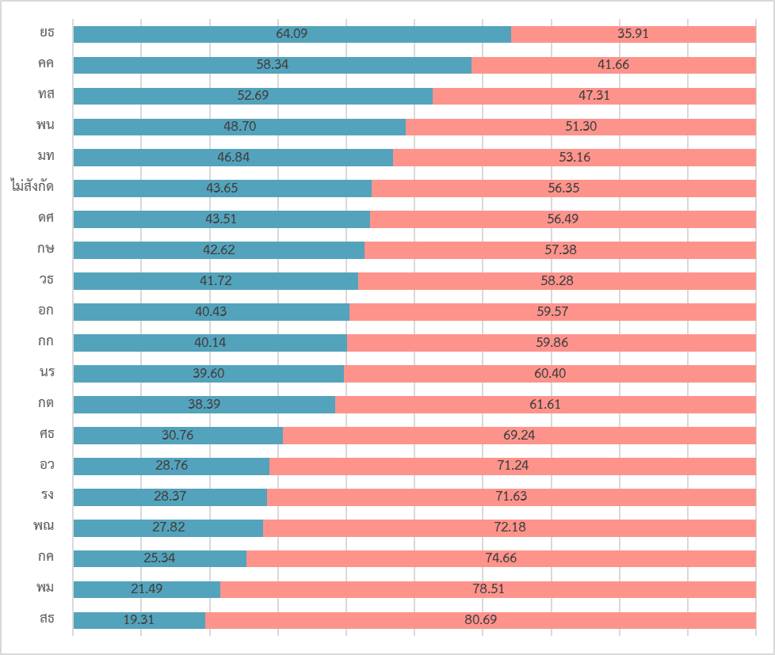

ส่วนราชการ | ร้อยละ
 | ชาย | หญิง
สำนักนายกรัฐมนตรี | 39.60 | 60.40
กระทรวงการคลัง | 25.34 | 74.66
กระทรวงการต่างประเทศ | 38.39 | 61.61
กระทรวงการท่องเที่ยวและกีฬา | 40.14 | 59.86
กระทรวงการพัฒนาสังคมและความมั่นคงของมนุษย์ | 21.49 | 78.51
กระทรวงการอุดมศึกษา วิทยาศาสตร์ วิจัย และนวัตกรรม | 28.76 | 71.24
กระทรวงเกษตรและสหกรณ์ | 42.62 | 57.38
กระทรวงคมนาคม | 58.34 | 41.66
กระทรวงดิจิทัลเพื่อเศรษฐกิจและสังคม | 43.51 | 56.49
กระทรวงทรัพยากรธรรมชาติและสิ่งแวดล้อม | 52.69 | 47.31
กระทรวงพลังงาน | 48.70 | 51.30
กระทรวงพาณิชย์ | 27.82 | 72.18
กระทรวงมหาดไทย | 46.84 | 53.16
กระทรวงยุติธรรม | 64.09 | 35.91
กระทรวงแรงงาน | 28.37 | 71.63
กระทรวงวัฒนธรรม | 41.72 | 58.28
กระทรวงศึกษาธิการ | 30.76 | 69.24
กระทรวงสาธารณสุข | 19.31 | 80.69
กระทรวงอุตสาหกรรม | 40.43 | 59.57
ส่วนราชการไม่สังกัดสำนักนายกรัฐมนตรี กระทรวง หรือทบวง | 43.65 | 56.35
รวมทั้งหมด | 29.88 | 70.12

78-79
การศึกษาของข้าราชการพลเรือนสามัญ ปีงบประมาณ พ.ศ. 2567
 | ปริญญาเอก ปริญญาโท ปริญญาตรี ต่ำกว่า ปริญญาตรี
ปริญญาเอก | 15,494
ปริญญาโท | 50,546
ปริญญาตรี | 281,896
ต่ำกว่าปริญญาตรี | 66,152



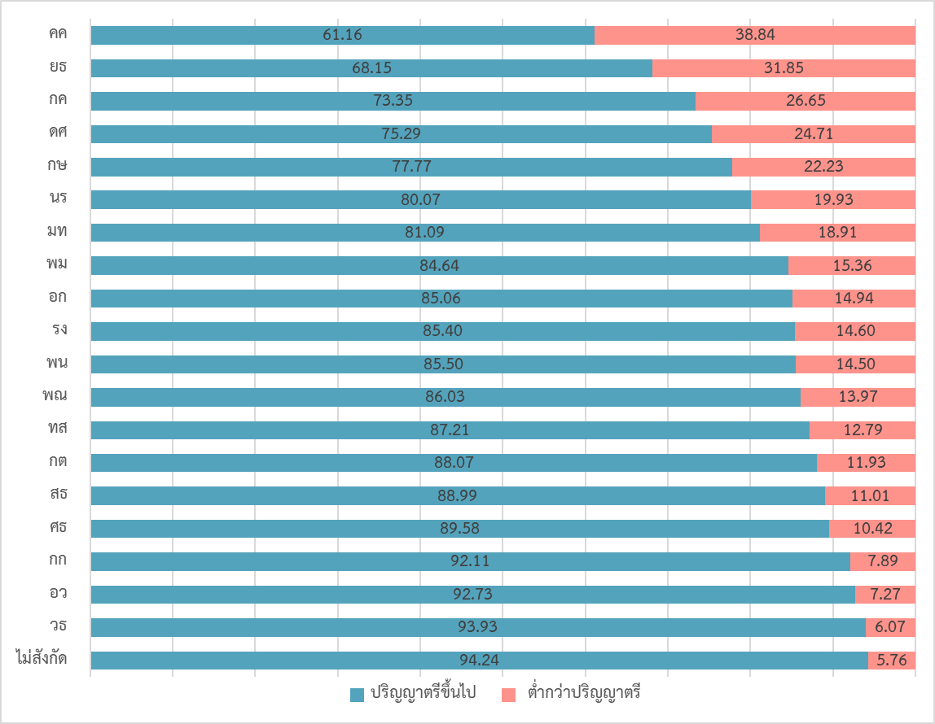

การศึกษาของข้าราชการพลเรือนสามัญ จำแนกตามส่วนราชการ

ส่วนราชการ | รวม | ป.เอก | ป.โท | ป.ตรี | รวม ป.ตรี ขึ้นไป | ต่ำกว่า ป.ตรี | % ป.ตรี ขึ้นไป
สำนักนายกรัฐมนตรี | 7,025 | 128 | 2,505 | 2,992 | 5,625 | 1400 | 80.07
กระทรวงการคลัง | 28,761 | 94 | 4,405 | 16,596 | 21,095 | 7,666 | 73.35
กระทรวงการต่างประเทศ | 1,568 | 92 | 724 | 565 | 1,381 | 187 | 88.07
กระทรวงการท่องเที่ยวและกีฬา | 735 | 14 | 306 | 357 | 677 | 58 | 92.11
กระทรวงการพัฒนาสังคมและความมั่นคงของมนุษย์ | 3,099 | 17 | 886 | 1,720 | 2,623 | 476 | 84.64
กระทรวงการอุดมศึกษา วิทยาศาสตร์ วิจัย และนวัตกรรม | 1,196 | 98 | 498 | 513 | 1,109 | 87 | 92.73
กระทรวงเกษตรและสหกรณ์ | 33,746 | 395 | 7,262 | 18,588 | 26,245 | 7,501 | 77.77
กระทรวงคมนาคม | 13,696 | 81 | 2,355 | 5,940 | 8,376 | 5,320 | 61.16
กระทรวงดิจิทัลเพื่อเศรษฐกิจและสังคม | 2,133 | 42 | 366 | 1,198 | 1,606 | 527 | 75.29
กระทรวงทรัพยากรธรรมชาติและสิ่งแวดล้อม | 9,481 | 106 | 2,467 | 5,695 | 8,268 | 1,213 | 87.21
กระทรวงพลังงาน | 1,462 | 49 | 480 | 721 | 1,250 | 212 | 85.50
กระทรวงพาณิชย์ | 3,616 | 51 | 1,563 | 1,497 | 3,111 | 505 | 86.03
กระทรวงมหาดไทย | 39,153 | 127 | 10,932 | 20,692 | 31,751 | 7,402 | 81.09
กระทรวงยุติธรรม | 19,357 | 88 | 3,256 | 9,847 | 13,191 | 6,166 | 68.15
กระทรวงแรงงาน | 6,130 | 17 | 1,078 | 4,140 | 5,235 | 895 | 85.40
กระทรวงวัฒนธรรม | 3,737 | 34 | 1,184 | 2,292 | 3,510 | 227 | 93.93
กระทรวงศึกษาธิการ | 2,936 | 124 | 951 | 1,555 | 2,630 | 306 | 89.58
กระทรวงสาธารณสุข | 231,008 | 13,871 | 7,346 | 184,361 | 205,578 | 25,430 | 88.99
กระทรวงอุตสาหกรรม | 2,958 | 47 | 887 | 1,582 | 2,516 | 442 | 85.06
ส่วนราชการไม่สังกัดสำนักนายกรัฐมนตรี กระทรวง หรือทบวง | 2,291 | 19 | 1,095 | 1,045 | 2,159 | 132 | 94.24
รวม | 414,088 | 15,494 | 50,546 | 281,896 | 347,936 | 66,152 | 84.02
ร้อยละ | 100.00 | 2.92 | 11.11 | 71.29 | 85.32 | 14.68

80
ข้าราชการพลเรือนสามัญ ปีงบประมาณ พ.ศ. 2567 จำแนกตามประเภทตำแหน่ง
1,106
(0.27 %)
6,700
(1.62 %)

บริหาร
320,179
(77.32 %)
86,103
(20.79 %)
อำนวยการ

วิชาการ
ทั่วไป

 | ประเภทตำแหน่ง | จำนวน | ร้อยละ
 | บริหาร | 1,106 |  | 0.27
 | อำนวยการ | 6,700 |  | 1.62
 | วิชาการ | 320,179 |  | 77.32
 | ทั่วไป | 86,103 |  | 20.79
 | รวม | 414,088 | 100.00
 |  |  | (หน่วย : คน)

81
ข้าราชการพลเรือนสามัญ ปีงบประมาณ พ.ศ. 2567
จำแนกตามประเภทตำแหน่ง และระดับตำแหน่ง
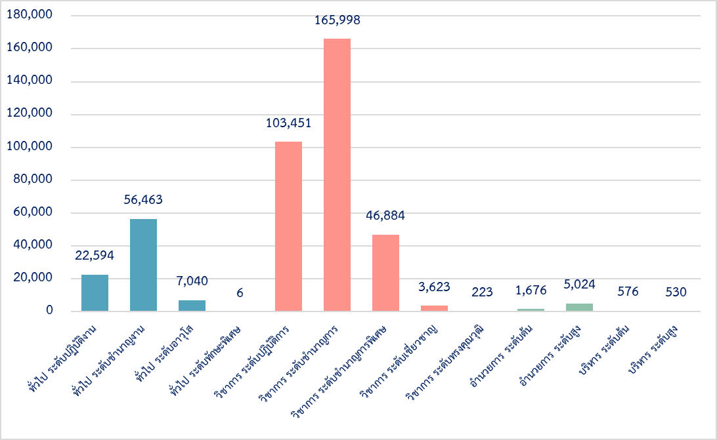

ประเภทตำแหน่ง | ระดับตำแหน่ง | จำนวนตำแหน่ง | จำนวนคนครอง | ร้อยละ
บริหาร | รวม | 1,250 | 1,106 | 0.27
 | สูง | 589 | 530 | 0.13
 | ต้น | 661 | 576 | 0.14
อำนวยการ | รวม | 7,140 | 6,700 | 1.62
 | สูง | 5,397 | 5,024 | 1.21
 | ต้น | 1,743 | 1,676 | 0.40
วิชาการ | รวม | 343,506 | 320,179 | 77.32
 | ทรงคุณวุฒิ | 338 | 223 | 0.05
 | เชี่ยวชาญ | 4,517 | 3,623 | 0.87
 | ชำนาญการพิเศษ | 50,804 | 46,884 | 11.32
 | ชำนาญการ | 167,914 | 165,998 | 40.09
 | ปฏิบัติการ | 119,933 | 103,451 | 24.98
ทั่วไป | รวม | 97,114 | 86,103 | 20.79
 | ทักษะพิเศษ | 6 | 6 | 0.001
 | อาวุโส | 7,852 | 7,040 | 1.70
 | ชำนาญงาน | 58,031 | 56,463 | 13.64
 | ปฏิบัติงาน | 31,225 | 22,594 | 5.46
รวม |  | 449,010 | 414,088 | 100.00

82
การกระจายของข้าราชการพลเรือนสามัญแต่ละประเภทตำแหน่ง และระดับตำแหน่ง ปีงบประมาณ พ.ศ. 2567 จำแนกตามส่วนราชการ
 | ปง. | ชง. | อว. | ทพ. | ปก. | ชก. | ชพ. | ชช. | ทว. | อต. | อส. | บต.
นร | 301 | 1,295 | 178 | 0 | 1,569 | 1,779 | 1,322 | 152 | 33 | 88 | 219 | 15
กค | 2,089 | 6,898 | 302 | 0 | 5,289 | 10,796 | 2,624 | 131 | 24 | 4 | 563 | 22
กต | 57 | 208 | 8 | 0 | 336 | 552 | 170 | 3 | 0 | 57 | 8 | 85
กก | 34 | 52 | 3 | 0 | 170 | 229 | 137 | 8 | 0 | 16 | 77 | 3
พม | 222 | 436 | 16 | 0 | 830 | 926 | 438 | 14 | 1 | 96 | 97 | 10
อว | 23 | 95 | 9 | 0 | 392 | 365 | 254 | 17 | 1 | 3 | 24 | 6
กษ | 2,807 | 4,765 | 2,200 | 0 | 8,708 | 9,302 | 4,783 | 184 | 4 | 359 | 561 | 43
คค | 1,933 | 5,530 | 1,040 | 0 | 1,933 | 1,834 | 860 | 129 | 7 | 197 | 200 | 18
ดศ | 255 | 512 | 172 | 0 | 415 | 383 | 242 | 17 | 2 | 52 | 65 | 9
ทส | 480 | 1,753 | 772 | 0 | 2,593 | 2,196 | 1,415 | 29 | 0 | 18 | 189 | 19
พน | 66 | 137 | 51 | 0 | 445 | 361 | 251 | 19 | 0 | 10 | 103 | 6
พณ | 173 | 394 | 31 | 0 | 766 | 1,274 | 695 | 47 | 3 | 63 | 130 | 23
มท | 3,040 | 8,904 | 745 | 0 | 7,071 | 12,358 | 4,898 | 51 | 5 | 385 | 1,400 | 199
ยธ | 3,786 | 4,856 | 172 | 0 | 3,428 | 5,334 | 1,183 | 51 | 1 | 202 | 299 | 26
รง | 250 | 761 | 27 | 0 | 1,548 | 2,300 | 787 | 22 | 2 | 51 | 355 | 14
วธ | 131 | 427 | 220 | 6 | 1,014 | 1,367 | 414 | 19 | 3 | 8 | 107 | 9
ศธ | 160 | 206 | 37 | 0 | 1,061 | 689 | 674 | 24 | 2 | 0 | 30 | 24
สธ | 6,689 | 18,704 | 1,015 | 0 | 64,770 | 111,749 | 24,854 | 2,673 | 134 | 21 | 346 | 28
อก | 78 | 413 | 35 |  | 696 | 907 | 617 | 26 | 0 | 3 | 156 | 11
ไม่สังกัด | 20 | 117 | 7 |  | 417 | 1,297 | 266 | 7 | 1 | 43 | 95 | 6

86
อายุของข้าราชการพลเรือนสามัญ ปีงบประมาณ พ.ศ. 2567
จำแนกตามช่วงอายุ
<21 | 17
21-25 | 8,238
26-30 | 51,584
31-35 | 67,409
36-40 | 66,359
41-45 | 58,185
46-50 | 63,360
51-55 | 48,138
56-60 | 45,785
>60 | 5,013

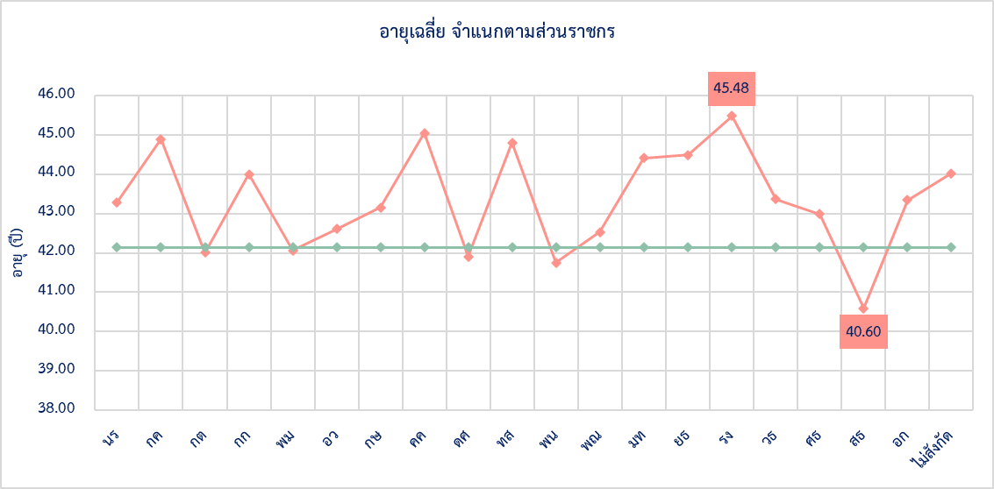

หมายเหตุ : อายุเฉลี่ยของข้าราชการพลเรือนสามัญเท่ากับ 42.14 ปี

98
ข้าราชการพลเรือนสามัญ ปีงบประมาณ พ.ศ. 2567 จำแนกตามกลุ่มสายงาน
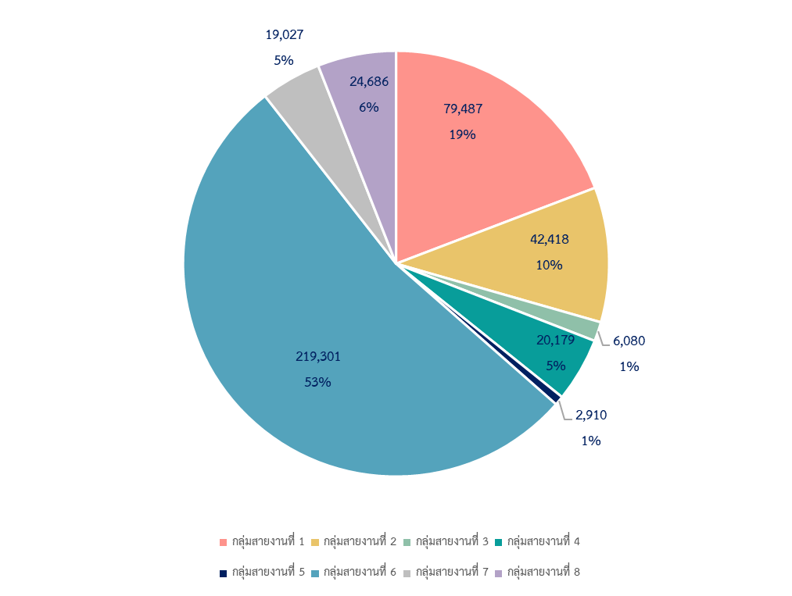

กลุ่มสายงาน | ตำแหน่ง |  | คน
 | จำนวน | ร้อยละ | จำนวน | ร้อยละ
กลุ่มสายงานที่ 1 งานบริหาร อำนวยการ ธุรการ งานสถิติ งานนิติการ งานการทูต และต่างประเทศ | 89,249 | 19.88 | 79,487 | 19.20
กลุ่มสายงานที่ 2 งานการคลัง การเศรษฐกิจ การพาณิชย์และอุตสาหกรรม | 46,956 | 10.46 | 42,418 | 10.24
กลุ่มสายงานที่ 3 งานคมนาคมขนส่งและติดต่อสื่อสาร | 6,747 | 1.50 | 6,080 | 1.47
กลุ่มสายงานที่ 4 งานเกษตรกรรม | 21,664 | 4.82 | 20,179 | 4.87
กลุ่มสายงานที่ 5 งานวิทยาศาสตร์ | 3,124 | 0.70 | 2,910 | 0.70
กลุ่มสายงานที่ 6 งานแพทย์ พยาบาลและสาธารณสุข | 232,911 | 51.87 | 219,301 | 52.96
กลุ่มสายงานที่ 7 งานวิศวกรรม สถาปัตยกรรม และช่างเทคนิคต่างๆ | 21,413 | 4.77 | 19,027 | 4.59
กลุ่มสายงานที่ 8 งานการศึกษา ศิลปะ สังคม และการพัฒนาชุมชน | 26,946 | 6.00 | 24,686 | 5.96
รวมทั้งหมด | 449,010 | 100.00 | 414,088 | 100.00

115-116
สัดส่วนข้าราชการพลเรือนสามัญ ปีงบประมาณ พ.ศ. 2567
จำแนกตามส่วนราชการ และการจัดระเบียบบริหารส่วนราชการ

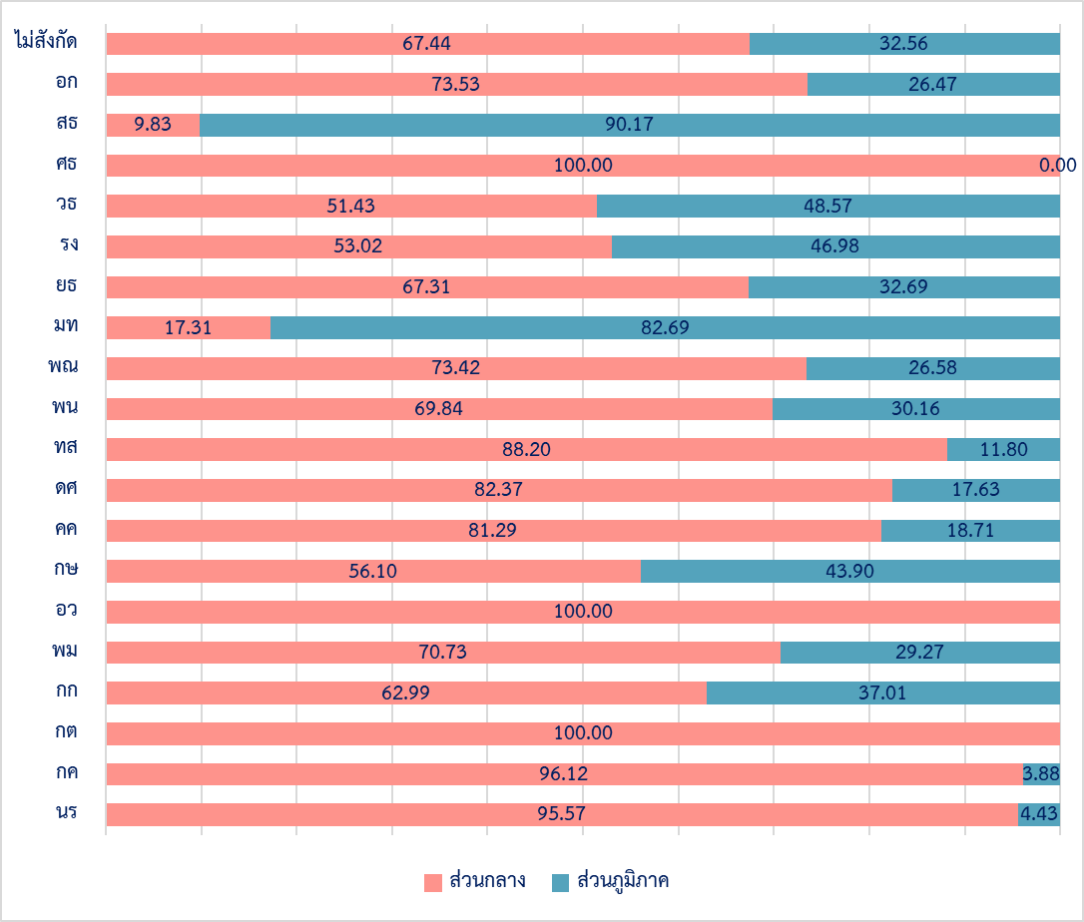

ข้าราชการพลเรือนสามัญ จำแนกตามส่วนราชการ และการจัดระเบียบบริหารส่วนราชการ

ส่วนราชการ | รวม | ส่วนกลาง | ส่วนภูมิภาค | % ส่วนภูมิภาค
สำนักนายกรัฐมนตรี | 7,025 | 6,714 | 311 | 4.43
กระทรวงการคลัง | 28,761 | 27,645 | 1,116 | 3.88
กระทรวงการต่างประเทศ | 1,568 | 1,568 | - | 0.00
กระทรวงการท่องเที่ยวและกีฬา | 735 | 463 | 272 | 37.01
กระทรวงการพัฒนาสังคมและความมั่นคงของมนุษย์ | 3,099 | 2,192 | 907 | 29.27
กระทรวงการอุดมศึกษา วิทยาศาสตร์ วิจัย และนวัตกรรม | 1,196 | 1,196 | - | 0.00
กระทรวงเกษตรและสหกรณ์ | 33,746 | 18,930 | 14,816 | 43.90
กระทรวงคมนาคม | 13,696 | 11,133 | 2,563 | 18.71
กระทรวงดิจิทัลเพื่อเศรษฐกิจและสังคม | 2,133 | 1,757 | 376 | 17.63
กระทรวงทรัพยากรธรรมชาติและสิ่งแวดล้อม | 9,481 | 8,362 | 1,119 | 11.80
กระทรวงพลังงาน | 1,462 | 1,021 | 441 | 30.16
กระทรวงพาณิชย์ | 3,616 | 2,655 | 961 | 26.58
กระทรวงมหาดไทย | 39,153 | 6,778 | 32,375 | 82.69
กระทรวงยุติธรรม | 19,357 | 13,029 | 6,328 | 32.69
กระทรวงแรงงาน | 6,130 | 3,250 | 2,880 | 46.98
กระทรวงวัฒนธรรม | 3,737 | 1,922 | 1,815 | 48.57
กระทรวงศึกษาธิการ | 2,936 | 2,936 | - | 0.00
กระทรวงสาธารณสุข | 231,008 | 22,704 | 208,304 | 90.17
กระทรวงอุตสาหกรรม | 2,958 | 2,175 | 783 | 26.47
ส่วนราชการไม่สังกัดสำนักนายกรัฐมนตรี กระทรวง หรือทบวง | 2,291 | 1,545 | 746 | 32.56
รวมทั้งหมด | 414,088 | 137,975 | 276,113 | 66.68
 |  |  |  | (หน่วย : คน)

123
จำนวนข้าราชการพลเรือนสามัญ ปีงบประมาณ พ.ศ. 2567 จำแนกตามส่วนราชการ และกลุ่มพื้นที่ปฏิบัติงาน
ภาคใต้
61,063 (14.75%)
กรุงเทพมหานคร 69,961 (16.90%)
ภาคตะวันออก 17,247 (4.17%)
ภาคกลาง
87,097 (21.03%)
ภาคตะวันออก
เฉียงเหนือ
106,311 (25.67%)
ภาคเหนือ
71,483 (17.26%)

ต่างประเทศ
926 (0.22%)

ส่วนราชการ | กลุ่มพื้นที่ปฏิบัติงาน
 | รวม | ต่างประเทศ | กรุงเทพฯ | ภาคเหนือ | ภาคกลาง | ภาคตะวันออก | ภาคตะวันออก เฉียงเหนือ | ภาคใต้
นร | 7,025 | 29 | 4,916 | 439 | 721 | 91 | 418 | 411
กค | 28,761 | 8 | 12,745 | 3,333 | 4,465 | 1,271 | 3,762 | 3,177
กต | 1,568 | 707 | 861
กก | 735 |  | 463 | 56 | 69 | 16 | 72 | 59
พม | 3,099 |  | 1,207 | 452 | 520 | 93 | 478 | 349
อว | 1,196 | 3 | 1,193
กษ | 33,746 | 11 | 8,094 | 5,801 | 6,254 | 1,235 | 7,853 | 4,498
คค | 13,696 | 1 | 5,300 | 2,159 | 1,959 | 531 | 2,244 | 1,502
ดศ | 2,133 |  | 1,124 | 241 | 187 | 49 | 276 | 256
ทส | 9,481 |  | 4,371 | 1,706 | 895 | 302 | 1,232 | 975
พน | 1,462 |  | 1,100 | 71 | 114 | 19 |  | 70
พณ | 3,616 | 139 | 448 | 223 | 2,322 | 61 | 243 | 180
มท | 39,153 |  | 6,369 | 7,284 | 7,284 | 1,456 | 10,734 | 6,026
ยธ | 19,357 | 5 | 6,166 | 2,694 | 4,009 | 927 |  | 2,400
รง | 6,130 | 21 | 1,946 | 804 | 1,537 | 251 | 892 | 679
วธ | 3,737 |  | 1,352 | 494 | 728 | 87 | 670 | 406
ศธ | 2,936 |  | 2,511 | 74 | 146 | 21 | 113 | 71
สธ | 231,008 |  | 7,238 | 45,162 | 54,929 | 10,707 | 73,490 | 39,482
อก | 2,958 | 2 | 1,871 | 256 | 269 | 77 | 283 | 200
ไม่สังกัด | 2,291 |  | 686 | 234 | 689 | 53 | 307 | 322
จำนวน | 414,088 | 926 | 69,961 | 71,483 | 87,097 | 17,247 | 106,311 | 61,063
ร้อยละ | 100.00 | 0.22 | 16.90 | 17.26 | 21.03 | 4.17 | 25.67 | 14.75
 |  |  |  |  |  |  |  | (หน่วย : คน)

135
นักบริหาร ปีงบประมาณ พ.ศ. 2567 จำแนกตามตำแหน่ง และระดับตำแหน่ง
นักบริหาร ระดับสูง
64
87
นักบริหาร ระดับต้น
203

199

ตำแหน่ง | จำนวน |  |  | ร้อยละ
 | รวม | ชาย | หญิง | ชาย | หญิง
นักบริหาร ระดับสูง | 267 | 203 | 64 | 76.03 | 23.97
ปลัดกระทรวง | 19 | 16 | 3 | 84.21 | 15.79
อธิบดี / ผู้อำนวยการ / เลขาธิการ | 132 | 104 | 28 | 78.79 | 21.21
รองปลัดกระทรวง / รองเลขาธิการ / รองผู้อำนวยการ | 116 | 83 | 33 | 71.55 | 28.45
นักบริหาร ระดับต้น | 286 | 199 | 87 | 69.58 | 30.42
รองอธิบดี / รองเลขาธิการ / รองผู้อำนวยการ | 286 | 199 | 87 | 69.58 | 30.42
รวมทั้งหมด | 553 | 402 | 151 | 72.69 | 27.31
 |  |  |  | (หน่วย : คน)

137
นักบริหารชายหญิง ปีงบประมาณ พ.ศ. 2567

ปี | บริหารระดับต้น - สูง |  |  | บริหาร ระดับต้น |  | บริหาร ระดับสูง |  | % หญิง
 | รวม | ชาย | หญิง | ชาย | หญิง | ชาย | หญิง | บริหารระดับต้น - สูง | บริหาร ระดับต้น | บริหาร ระดับสูง
2557 | 499 | 369 | 130 | 185 | 82 | 184 | 48 | 26.05 | 30.71 | 20.69
2558 | 498 | 379 | 119 | 192 | 77 | 187 | 42 | 23.90 | 28.62 | 18.34
2559 | 508 | 387 | 121 | 191 | 73 | 196 | 48 | 23.82 | 27.65 | 19.67
2560 | 526 | 394 | 132 | 192 | 83 | 202 | 49 | 25.10 | 30.18 | 19.52
2561 | 525 | 379 | 146 | 199 | 78 | 180 | 68 | 27.81 | 28.16 | 27.42
2562 | 519 | 380 | 139 | 204 | 78 | 176 | 61 | 26.78 | 27.66 | 25.74
2563 | 517 | 371 | 146 | 190 | 89 | 181 | 57 | 28.24 | 31.90 | 23.95
2564 | 506 | 378 | 128 | 185 | 71 | 193 | 57 | 25.30 | 27.73 | 22.80
2565 | 540 | 396 | 144 | 196 | 85 | 200 | 59 | 26.67 | 30.25 | 22.78
2566 | 547 | 399 | 148 | 210 | 86 | 189 | 62 | 27.06 | 29.05 | 24.70
2567 | 553 | 402 | 151 | 199 | 87 | 203 | 64 | 27.31 | 30.42 | 23.97

144
จำนวนตำแหน่งว่าง จำแนกตามประเภทและระดับตำแหน่ง
ปีงบประมาณ พ.ศ. 2567
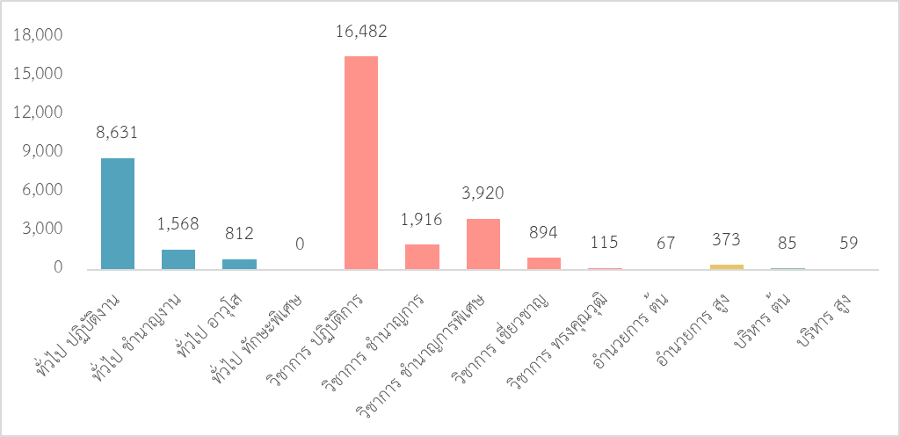

 | ประเภท/ระดับ ตำแหน่ง | จำนวน (ตำแหน่ง)
 | ประเภททั่วไป | 11,011
 | ระดับปฏิบัติงาน | 8,631
 | ระดับชำนาญงาน | 1,568
 | ระดับอาวุโส | 812
 | ระดับทักษะพิเศษ | -
 | ประเภทวิชาการ | 23,327
 | ระดับปฏิบัติการ | 16,482
 | ระดับชำนาญการ | 1,916
 | ระดับชำนาญการพิเศษ | 3,920
 | ระดับเชี่ยวชาญ | 894
 | ระดับทรงคุณวุฒิ | 115
 | ประเภทอำนวยการ | 440
 | ระดับต้น | 67
 | ระดับสูง | 373
 | ประเภทบริหาร | 144
 | ระดับต้น | 85
 | ระดับสูง | 59
 | รวม | 34,922

145
ตำแหน่งในสายงานประเภทวิชาการและประเภททั่วไป ที่มีตำแหน่งว่างมากที่สุด 10 อันดับแรก
ปีงบประมาณ พ.ศ. 2567
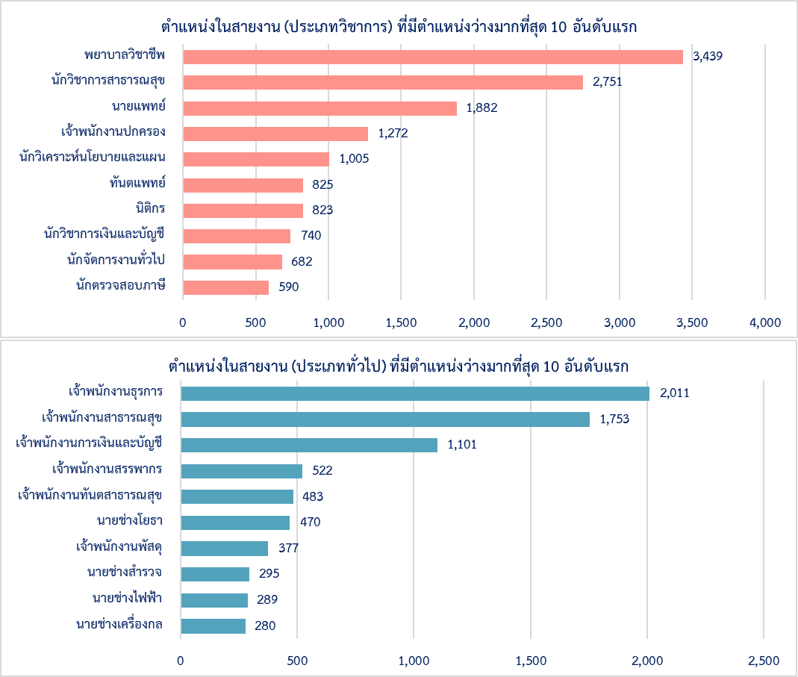

ลำดับที่ | ชื่อตำแหน่งในสายงานประเภทวิชาการ | จำนวน (ตำแหน่ง) | ชื่อตำแหน่งในสายงานประเภททั่วไป | จำนวน (ตำแหน่ง)
1 | พยาบาลวิชาชีพ | 3,439 | เจ้าพนักงานธุรการ | 2,011
2 | นักวิชาการสาธารณสุข | 2,751 | เจ้าพนักงานสาธารณสุข | 1,753
3 | นายแพทย์ | 1,882 | เจ้าพนักงานการเงินและบัญชี | 1,101
4 | เจ้าพนักงานปกครอง | 1,272 | เจ้าพนักงานสรรพากร | 522
5 | นักวิเคราะห์นโยบายและแผน | 1,005 | เจ้าพนักงานทันตสาธารณสุข | 483
6 | ทันตแพทย์ | 825 | นายช่างโยธา | 470
7 | นิติกร | 823 | เจ้าพนักงานพัสดุ | 377
8 | นักวิชาการเงินและบัญชี | 740 | นายช่างสำรวจ | 295
9 | นักจัดการงานทั่วไป | 682 | นายช่างไฟฟ้า | 289
10 | นักตรวจสอบภาษี | 590 | นายช่างเครื่องกล | 280

146
การบรรจุข้าราชการพลเรือนสามัญใหม่ ปีงบประมาณ พ.ศ. 2567
จำแนกตามระดับการศึกษา

0.5%
1.2%
75.1%
23.2%

ปริญญาเอก
ปริญญาโท
ปริญญาตรี
ต่ำกว่าปริญญาตรี
จำแนกตามส่วนราชการ และระดับการศึกษา
 | ป.เอก | ป.โท | ป.ตรี | ต่ำกว่า ป.ตรี
นร | 2 | 15 | 279 | 169
กค |  | 10 | 917 | 732
กต |  | 7 | 78 | 18
กก |  | 1 | 24 | 4
พม | 2 |  | 196 | 76
อว | 10 | 5 | 74 | 8
กษ | 2 | 3 | 1,046 | 552
คค | 3 | 38 | 305 | 709
ดศ | 3 | 4 | 123 | 34
ทส |  | 16 | 488 | 61
พน | 3 | 1 | 75 | 16
พณ | 2 | 14 | 147 | 51
มท | 2 | 54 | 1,325 | 776
ยธ |  | 4 | 418 | 771
รง | 1 | 2 | 398 | 88
วธ | 1 | 10 | 221 | 26
ศธ | 1 | 3 | 225 | 81
สธ | 78 | 56 | 9,422 | 750
อก |  | 4 | 131 | 17
ไม่สังกัด |  | 1 | 63 | 2

 | 1,147 | 0.277
 | 6,687 | 1.612
 | 319,553 | 77.055
 | 87,321 | 21.056

148
ข้าราชการพลเรือนสามัญที่บรรจุในประเภทวิชาการและทั่วไป
ปีงบประมาณ พ.ศ. 2567 จำแนกตามช่วงอายุ
7,266

 | ช่วงอายุ บรรจุ | ประเภทตำแหน่ง |  | รวม
 |  | ทั่วไป | วิชาการ
 | <21 | 16 | 1 | 17
 | 21-25 | 895 | 4,658 | 5,553
 | 26-30 | 1,318 | 7,266 | 8,584
 | 31-35 | 1,206 | 2,488 | 3,694
 | 36-40 | 885 | 1,014 | 1,899
 | 41-45 | 619 | 465 | 1,084
 | 46-50 | 201 | 156 | 357
 | 51-55 | 24 | 32 | 56
 | 56-60 | 2 | 8 | 10
 | >60 | - | - | -
 | รวม | 5,166 | 16,088 | 21,254

 |  | .

149
อายุเฉลี่ยของข้าราชการพลเรือนสามัญ เมื่อเข้ารับการบรรจุ จำแนกตามกระทรวง
ปีงบประมาณ พ.ศ. 2567

กระทรวง | อายุบรรจุเฉลี่ย | อายุน้อยที่สุด | อายุมากที่สุด
สำนักนายกรัฐมนตรี | 31 | 22 | 52
กระทรวงการคลัง | 31 | 21 | 55
กระทรวงการต่างประเทศ | 28 | 21 | 44
กระทรวงการท่องเที่ยวและกีฬา | 33 | 26 | 48
กระทรวงการพัฒนาสังคมและความมั่นคงของมนุษย์ | 31 | 22 | 50
กระทรวงการอุดมศึกษา วิทยาศาสตร์ วิจัยและนวัตกรรม | 31 | 23 | 50
กระทรวงเกษตรและสหกรณ์ | 32 | 21 | 56
กระทรวงคมนาคม | 31 | 21 | 56
กระทรวงดิจิทัลเพื่อเศรษฐกิจและสังคม | 28 | 20 | 46
กระทรวงทรัพยากรธรรมชาติและสิ่งแวดล้อม | 31 | 23 | 56
กระทรวงพลังงาน | 31 | 24 | 49
กระทรวงพาณิชย์ | 32 | 23 | 50
กระทรวงมหาดไทย | 32 | 20 | 57
กระทรวงยุติธรรม | 35 | 21 | 59
กระทรวงแรงงาน | 33 | 22 | 51
กระทรวงวัฒนธรรม | 32 | 22 | 55
กระทรวงศึกษาธิการ | 32 | 22 | 53
กระทรวงสาธารณสุข | 28 | 20 | 57
กระทรวงอุตสาหกรรม | 32 | 24 | 50
ส่วนราชการไม่สังกัดสำนักนายกรัฐมนตรี กระทรวง หรือทบวง | 32 | 24 | 49

150-151
ตำแหน่งในสายงานประเภทวิชาการและทั่วไป ที่บรรจุมากที่สุด 10 อันดับแรก ปีงบประมาณ พ.ศ. 2567
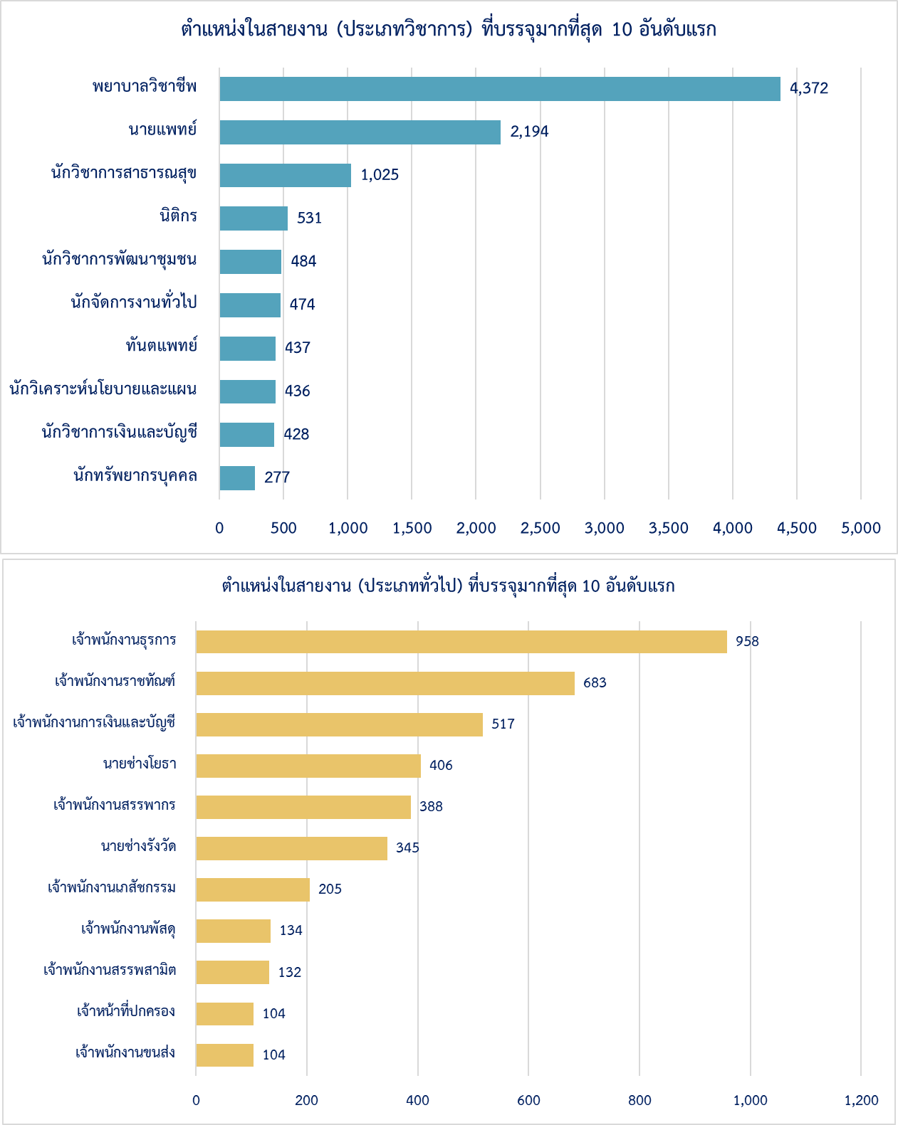

 | ตำแหน่งในสายงานประเภทวิชาการและทั่วไป ที่บรรจุมากที่สุด 10 อันดับแรก
 | ลำดับที่ | ประเภทวิชาการ | จำนวน (คน) | ประเภททั่วไป | จำนวน (คน)
 | 1 | พยาบาลวิชาชีพ | 4,372 | เจ้าพนักงานธุรการ | 958
 | 2 | นายแพทย์ | 2,194 | เจ้าพนักงานราชทัณฑ์ | 683
 | 3 | นักวิชาการสาธารณสุข | 1,025 | เจ้าพนักงานการเงินและบัญชี | 517
 | 4 | นิติกร | 531 | นายช่างโยธา | 406
 | 5 | นักวิชาการพัฒนาชุมชน | 484 | เจ้าพนักงานสรรพากร | 388
 | 6 | นักจัดการงานทั่วไป | 474 | นายช่างรังวัด | 345
 | 7 | ทันตแพทย์ | 437 | เจ้าพนักงานเภสัชกรรม | 205
 | 8 | นักวิเคราะห์นโยบายและแผน | 436 | เจ้าพนักงานพัสดุ | 134
 | 9 | นักวิชาการเงินและบัญชี | 428 | เจ้าพนักงานสรรพสามิต | 132
 | 10 | นักทรัพยากรบุคคล | 277 | เจ้าพนักงานขนส่ง | 104
 |  |  |  | เจ้าหน้าที่ปกครอง | 104

ส่วนราชการที่มีการบรรจุมากที่สุด 5 อันดับแรก ปีงบประมาณ พ.ศ. 2567
 | 1603
 | 2175
 | 10307
 | 1659
 | 1193

กระทรวงสาธารณสุข
กระทรวงมหาดไทย
กระทรวงเกษตรและสหกรณ์
กระทรวงการคลัง
กระทรวงยุติธรรม

152-153
การสูญเสียของข้าราชการพลเรือนสามัญ ปีงบประมาณ พ.ศ. 2567

 |  |  |  | 1,147
 |  |  |  | 6,687
 |  |  |  | 319,553
 |  |  |  | 87,321

จำนวนข้าราชการพลเรือนสามัญที่สูญเสีย จำแนกตามส่วนราชการ และประเภทการสูญเสีย ปีงบประมาณ พ.ศ. 2567

ส่วนราชการ | รวม | ประเภทการสูญเสีย
 |  | เกษียณอายุ | ลาออก | ออกด้วยเหตุผิดวินัย | เสียชีวิต
สำนักนายกรัฐมนตรี | 440 | 202 | 226 | 2 | 10
กระทรวงการคลัง | 1,503 | 802 | 638 | 22 | 41
กระทรวงการต่างประเทศ | 78 | 39 | 36 | 0 | 3
กระทรวงการท่องเที่ยวและกีฬา | 41 | 20 | 19 | 1 | 1
กระทรวงการพัฒนาสังคมและความมั่นคงของมนุษย์ | 165 | 25 | 130 | 8 | 2
กระทรวงการอุดมศึกษา วิทยาศาสตร์ วิจัยและนวัตกรรม | 83 | 25 | 58 | 0 | 0
กระทรวงเกษตรและสหกรณ์ | 1,630 | 858 | 696 | 38 | 38
กระทรวงคมนาคม | 985 | 575 | 358 | 13 | 39
กระทรวงดิจิทัลเพื่อเศรษฐกิจและสังคม | 96 | 42 | 50 | 0 | 4
กระทรวงทรัพยากรธรรมชาติและสิ่งแวดล้อม | 589 | 347 | 219 | 8 | 15
กระทรวงพลังงาน | 77 | 35 | 38 | 0 | 4
กระทรวงพาณิชย์ | 194 | 65 | 125 | 0 | 4
กระทรวงมหาดไทย | 2,193 | 1,094 | 988 | 49 | 62
กระทรวงยุติธรรม | 814 | 385 | 378 | 6 | 45
กระทรวงแรงงาน | 426 | 183 | 230 | 7 | 6
กระทรวงวัฒนธรรม | 189 | 98 | 87 | 3 | 1
กระทรวงศึกษาธิการ | 156 | 89 | 64 | 2 | 1
กระทรวงสาธารณสุข | 9,115 | 4,237 | 4,674 | 35 | 169
กระทรวงอุตสาหกรรม | 153 | 101 | 47 | 0 | 5
ส่วนราชการไม่สังกัดสำนักนายกรัฐมนตรี กระทรวง หรือทบวง | 79 | 26 | 48 | 3 | 2
รวม | 19,006 | 9,248 | 9,109 | 197 | 452

154
เปรียบเทียบการบรรจุ - สูญเสีย จำแนกตามกระทรวง ปีงบประมาณ พ.ศ. 2567

ส่วนราชการ | บรรจุ | สูญเสีย | % สูญเสียต่อจำนวนข้าราชการ
สำนักนายกรัฐมนตรี | 465 | 440 | 6.3
กระทรวงการคลัง | 1,659 | 1,503 | 5.2
กระทรวงการต่างประเทศ | 103 | 78 | 5.0
กระทรวงการท่องเที่ยวและกีฬา | 29 | 41 | 5.6
กระทรวงการพัฒนาสังคมและความมั่นคงของมนุษย์ | 274 | 165 | 5.3
กระทรวงการอุดมศึกษา วิทยาศาสตร์ วิจัย และนวัตกรรม | 97 | 83 | 6.9
กระทรวงเกษตรและสหกรณ์ | 1,603 | 1,630 | 4.8
กระทรวงคมนาคม | 1,055 | 985 | 7.2
กระทรวงดิจิทัลเพื่อเศรษฐกิจและสังคม | 164 | 96 | 4.5
กระทรวงทรัพยากรธรรมชาติและสิ่งแวดล้อม | 565 | 589 | 6.2
กระทรวงพลังงาน | 95 | 77 | 5.3
กระทรวงพาณิชย์ | 214 | 194 | 5.4
กระทรวงมหาดไทย | 2,157 | 2,193 | 5.6
กระทรวงยุติธรรม | 1,193 | 814 | 4.2
กระทรวงแรงงาน | 489 | 426 | 6.9
กระทรวงวัฒนธรรม | 258 | 189 | 5.1
กระทรวงศึกษาธิการ | 310 | 156 | 5.3
กระทรวงสาธารณสุข | 10,306 | 9,115 | 3.9
กระทรวงอุตสาหกรรม | 152 | 153 | 5.2
ส่วนราชการไม่สังกัดสำนักนายกรัฐมนตรี กระทรวง หรือทบวง | 66 | 79 | 3.4
รวมทั้งหมด | 21,254 | 19,006 | 4.59

 | .

155
ประมาณการจำนวนข้าราชการพลเรือนสามัญที่จะเกษียณอายุในอีก 10 ปีข้างหน้า
แนวโน้มการเกษียณอายุของข้าราชการพลเรือนสามัญ ในระยะ 10 ปีข้างหน้า

จำนวนข้าราชการพลเรือนสามัญที่จะเกษียณอายุในระยะ 10 ปีข้างหน้า
ปีงบประมาณ พ.ศ. | 2568 | 2569 | 2570 | 2571 | 2572 | 2573 | 2574 | 2575 | 2576 | 2577 | รวม (คน)
จำนวน (คน) | 9,852 | 9,271 | 8,689 | 8,828 | 8,642 | 8,811 | 9,764 | 9,617 | 10,055 | 11,172 | 94,701
 | 10566
ข้าราชการพลเรือนสามัญที่จะเกษียณอายุในระยะ 10 ปีข้างหน้า จำแนกตามประเภทตำแหน่ง

ประเภท ตำแหน่ง | ปีงบประมาณ พ.ศ. |  |  |  |  |  |  |  |  |  | รวม (คน)
 | 2568 | 2569 | 2570 | 2571 | 2572 | 2573 | 2574 | 2575 | 2576 | 2577
ประเภททั่วไป | 2,857 | 2,802 | 2,612 | 2,628 | 2,560 | 2,412 | 2,506 | 2,328 | 2,155 | 2,233 | 25,093
ประเภทวิชาการ | 6,128 | 5,706 | 5,385 | 5,563 | 5,493 | 5,890 | 6,759 | 6,885 | 7,539 | 8,563 | 63,911
ประเภทอำนวยการ | 687 | 620 | 587 | 540 | 509 | 435 | 427 | 360 | 318 | 326 | 4,809
ประเภทบริหาร | 180 | 143 | 105 | 97 | 80 | 74 | 72 | 44 | 43 | 50 | 888
รวม | 9,852 | 9,271 | 8,689 | 8,828 | 8,642 | 8,811 | 9,764 | 9,617 | 10,055 | 11,172 | 94,701

156-157
ตำแหน่งในสายงานประเภทวิชาการและทั่วไป ที่จะเกษียณอายุมากที่สุด 10 อันดับ ในระยะ 10 ปีข้างหน้า
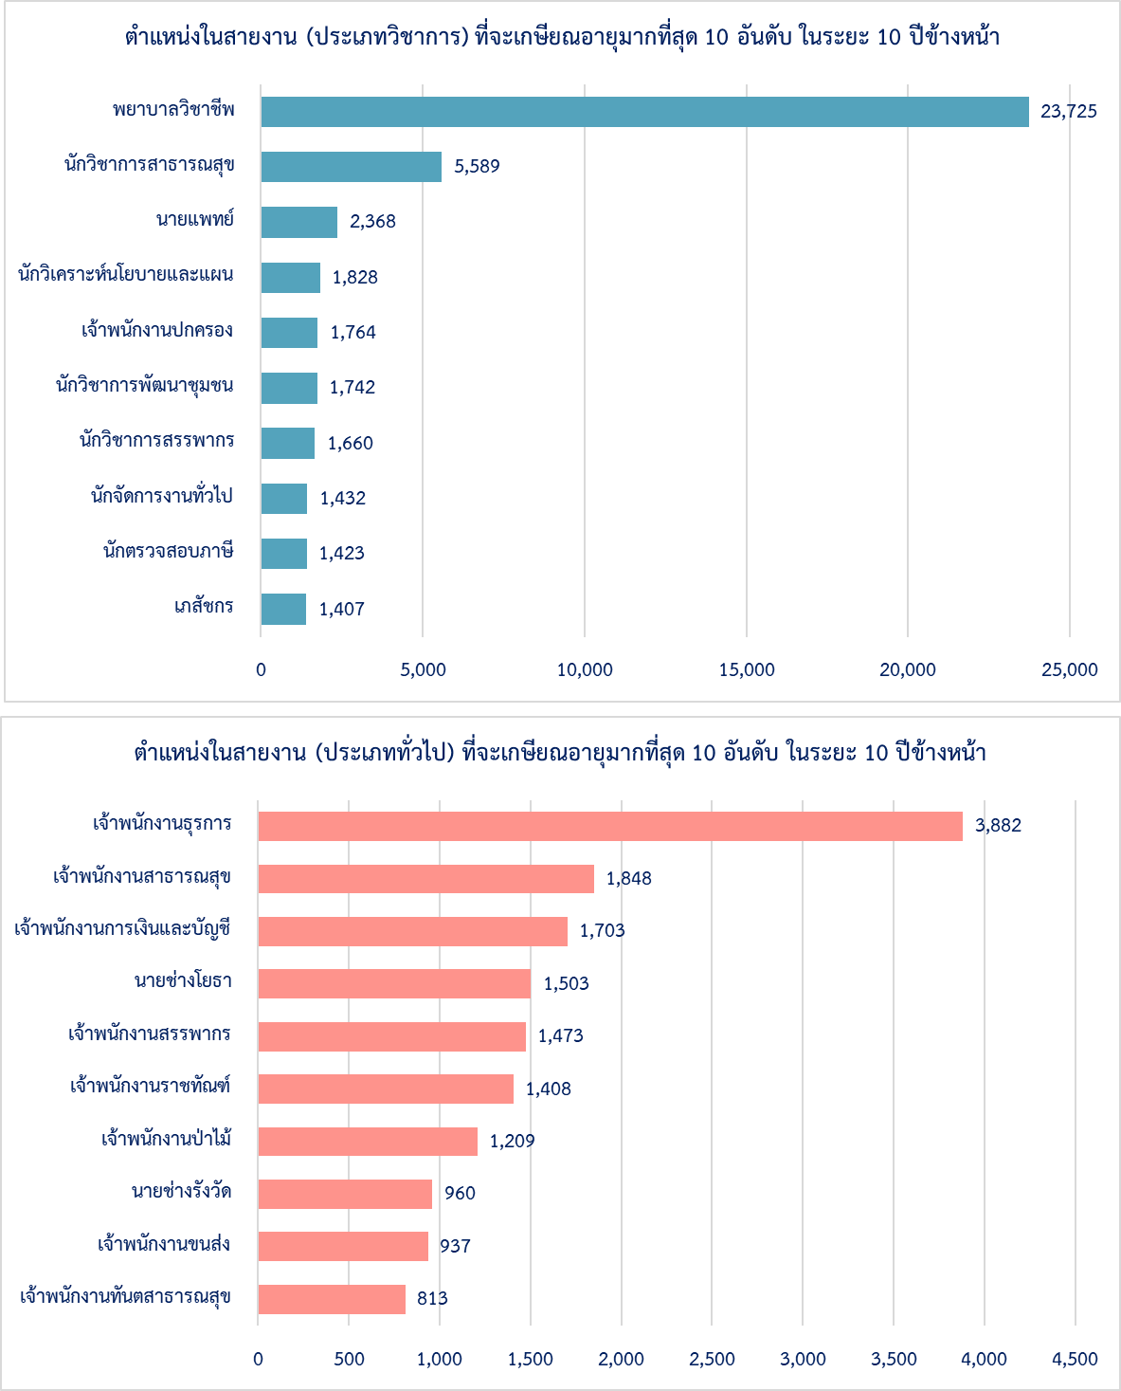

ลำดับที่ | ตำแหน่งในสายงาน (ประเภทวิชาการ) ที่จะเกษียณอายุมากที่สุด 10 อันดับ | จำนวน (คน) | ตำแหน่งในสายงาน (ประเภททั่วไป) ที่จะเกษียณอายุมากที่สุด 10 อันดับ | จำนวน (คน)
1 | พยาบาลวิชาชีพ | 23,725 | เจ้าพนักงานธุรการ | 3,882
2 | นักวิชาการสาธารณสุข | 5,589 | เจ้าพนักงานสาธารณสุข | 1,848
3 | นายแพทย์ | 2,368 | เจ้าพนักงานการเงินและบัญชี | 1,703
4 | นักวิเคราะห์นโยบายและแผน | 1,828 | นายช่างโยธา | 1,503
5 | เจ้าพนักงานปกครอง | 1,764 | เจ้าพนักงานสรรพากร | 1,473
6 | นักวิชาการพัฒนาชุมชน | 1,742 | เจ้าพนักงานราชทัณฑ์ | 1,408
7 | นักวิชาการสรรพากร | 1,660 | เจ้าพนักงานป่าไม้ | 1,209
8 | นักจัดการงานทั่วไป | 1,432 | นายช่างรังวัด | 960
9 | นักตรวจสอบภาษี | 1,423 | เจ้าพนักงานขนส่ง | 937
10 | เภสัชกร | 1,407 | เจ้าพนักงานทันตสาธารณสุข | 813

ปกหลัง


